BALANCE
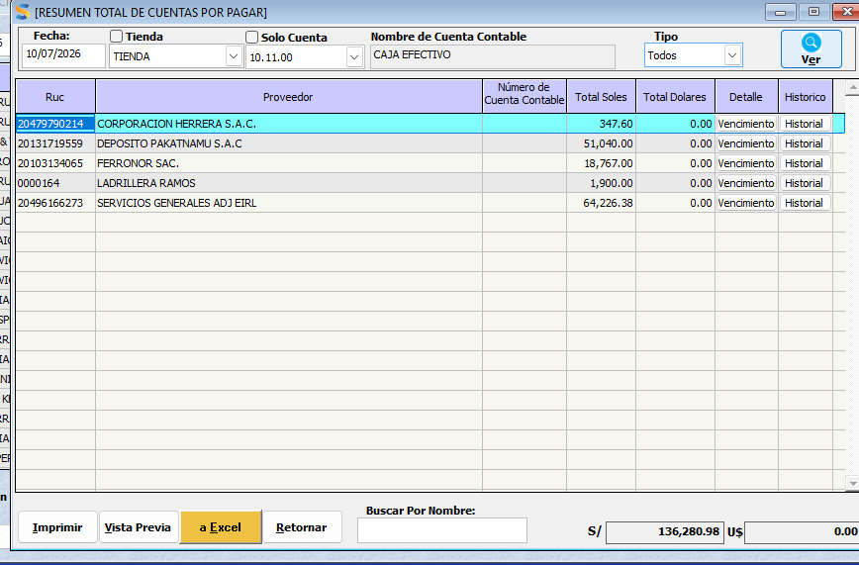
 | FECHA : | 2026-04-18

 | A FAVOR |  |  |  | EN CONTRA | SISTEMA | 29182.3
 |  |  |  |  |  | EXCEL | 27,956.50 |  | ferronor | triplay | 5202.5
 | CUENTA BCP SOLES |  | 35633.4 |  | PROVEEDORES POR PAGAR |  | 57,138.80 |  |  |  | 7465
 | CUENTA BBVA SOLES |  | 642.3 |  | CLIENTES ANTICIPOS |  | 69,582.40
 | EFECTIVO |  | 19,234.63 |  |  |  |  |  | aceros arequipa |  | 15289
 |  |  |  |  |  |  |  |  |  |  | 27956.5
 | STOCK (INVENTARIO) |  | 267116.6826 |  | DEUDA BCP 1 |  | 47970.2
 |  |  |  |  | DEUDA BCP 2 |  | 44064.7
 | DEUDAS POR COBRAR |  | 123,936.01
 | ADELANTO DE PROVEEDORES |  | 448.47
 |  |  |  |  |  |  |  |  | DIFERENCIA
 |  |  | 447011.4926 |  |  |  | 218,756.10 |  | 228,255.39

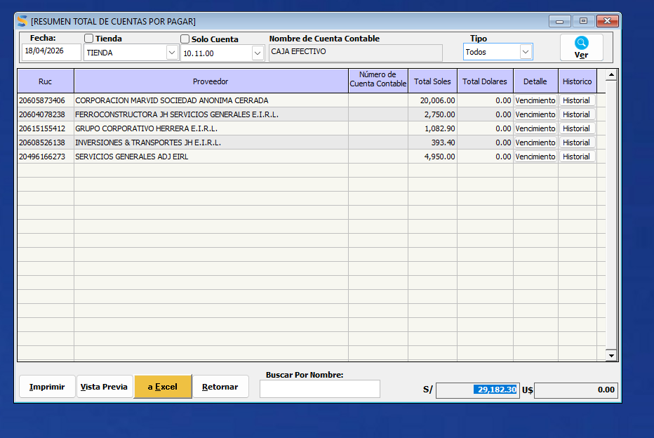

 | FECHA : | 2026-04-25

 | A FAVOR |  |  |  | EN CONTRA | SISTEMA | 60732.86
 |  |  |  |  |  | EXCEL | 20,491.50 |  | ferronor | triplay | 5202.5
 | CUENTA BCP SOLES |  | 3386.7 |  | PROVEEDORES POR PAGAR |  | 81,224.36
 | CUENTA BBVA SOLES |  | 0 |  | CLIENTES ANTICIPOS |  | 68,963.20
 | EFECTIVO |  | 564.40 |  |  |  |  |  | aceros arequipa |  | 15289
 |  |  |  |  |  |  |  |  |  |  | 20491.5
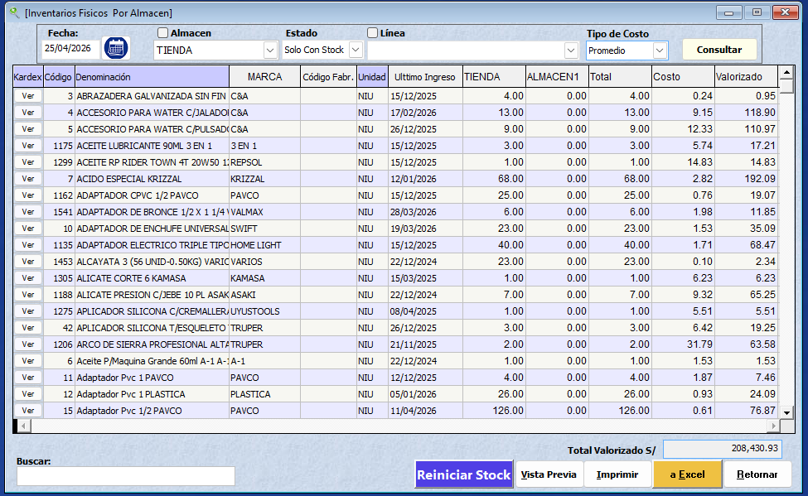
 | STOCK (INVENTARIO) |  | 245948.462 |  | DEUDA BCP 1 - 7630 |  | 34225.89
 |  |  |  |  | DEUDA BCP 2 - 5557 |  | 44064.7 |  | GASTOS VIGA |  | 4600
 | DEUDAS POR COBRAR |  | 197,055.90 |  | JEINER HERRERA |  | 6900 |  | ROMEL |  | 3000
 | ADELANTO DE PROVEEDORES |  | 448.47 |  | GUSTAVO GUEVARA |  | 1500 |  |  |  | 7600
 | CUENTAS POR COBRAR JH |  | 2000
 | PAGO ARDILES |  | 2407.34
 |  |  |  |  |  |  |  |  | DIFERENCIA |  | C T GASTOS
 |  |  | S/ 451,811.27 |  |  |  | S/ 236,878.15 |  | S/ 214,933.12 |  | S/ 222,533.12

 | FECHA : | 2026-05-02

 | A FAVOR |  |  |  | EN CONTRA | SISTEMA | 78,149.13
 |  |  |  |  |  | EXCEL | 20,491.50 |  | ferronor | triplay | 5202.5
 | CUENTA BCP SOLES |  | 4856.21 |  | PROVEEDORES POR PAGAR |  | 98,640.63
 | CUENTA BBVA SOLES |  | 9620.7 |  | CLIENTES ANTICIPOS |  | 89,796.50
 | EFECTIVO |  | 11,056.20 |  |  |  |  |  | aceros arequipa |  | 15289
 |  |  |  |  |  |  |  |  |  |  | 20491.5
 | STOCK (INVENTARIO) |  | 315,137.43 |  | DEUDA BCP 1 - 7630 |  | 34225.89
 |  |  |  |  | DEUDA BCP 2 - 5557 |  | 40270.16 |  | tarrajeo
 | DEUDAS POR COBRAR |  | 97,461.69 |  | JEINER HERRERA |  | 6900 |  | ROMEL |  | 2000
 | ADELANTO DE PROVEEDORES |  | 448.47
 | CUENTAS POR COBRAR JH |  | 2000

 |  |  |  |  |  |  |  |  | DIFERENCIA |  |  |  | 7.776744186
 |  |  |  |  |  |  | S/ 269,833.18 |  | S/ 170,747.52
 |  |  | S/ 440,580.70

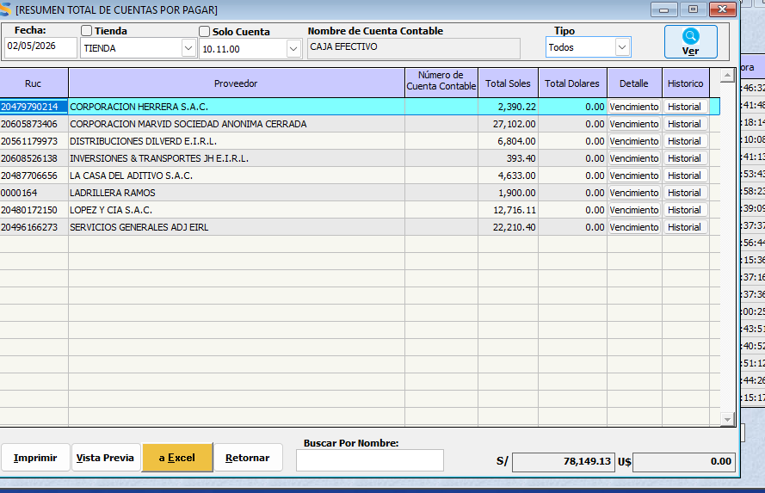
 |  |  |  |  |  |  | CLIENTE QUE SE LIQUIDO SIN CARGO A CAJA |  | 57880.72
 |  |  |  |  |  |  |  |  |  |  | C T GASTOS
 |  |  |  |  |  |  |  |  | S/ 228,628.24 |  | S/ 230,628.24

 |  | 267,065.62 | 315137.4316

 | HYC FERROMATERIALES SRL - BALANCE SEMANAL
 | FECHA : | 2026-05-09

 | A FAVOR |  |  |  | EN CONTRA | SISTEMA | 64,993.79
 |  |  |  |  |  | EXCEL | 15,289.00
 | CUENTA BCP SOLES |  | 4656.4 |  | PROVEEDORES POR PAGAR |  | 80,282.79
 | CUENTA BBVA SOLES |  | 18335.4 |  | CLIENTES ANTICIPOS |  | 67,221.70
 | EFECTIVO |  | 3,661.94 |  |  |  |  |  | aceros arequipa |  | 15289
 |  |  |  |  |  |  |  |  |  |  | 15289
 | STOCK (INVENTARIO) |  | 278,650.99 |  | DEUDA BCP 1 - 7630 |  | 34225.89
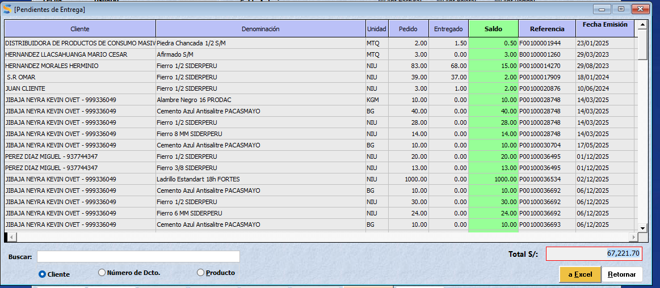
 |  |  |  |  | DEUDA BCP 2 - 5557 |  | 40270.56 |  | GASTOS | TECLE | 3400
 | DEUDAS POR COBRAR |  | 78,428.09 |  |  |  |  |  | ROMEL |  | 1200
 | ADELANTO DE PROVEEDORES |  | 448.47 |  | SE LE DEBIA ESPN |  | 6420

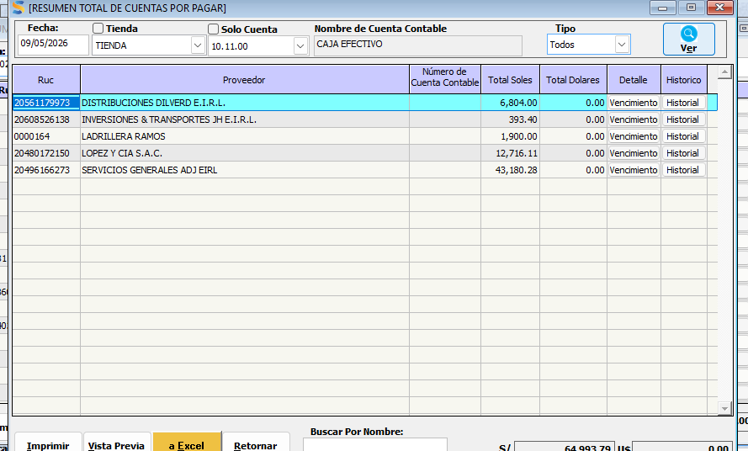
 |  |  |  |  |  |  | S/ 228,420.94 |  | DIFERENCIA
 |  |  |  |  |  |  |  |  | S/ 155,760.35 |  | SEMANA 04-09 MAYO
 |  |  | S/ 384,181.29 |  |  |  |  |  |  |  | -S/ 10,387.17
 | CONCLUSION DE SEMANA

 | HUBO UTILIDAD NEGATIVA DE 3967.17 SOLES SEGÚN DATOS DEL SISTEMA 04-09 MAYO |  |  |  |  |  |  |  |  |  | C T GASTOS
 |  |  |  |  |  |  |  |  | S/ 155,760.35 |  | S/ 160,360.35

 | 236,144.91

 | HYC FERROMATERIALES SRL - BALANCE SEMANAL
 | FECHA : | 2026-05-16

 | A FAVOR |  |  |  | EN CONTRA | SISTEMA | 103,914.08
 |  |  |  |  |  | EXCEL | 15,289.00
 | CUENTA BCP SOLES |  | 40862.46 |  | PROVEEDORES POR PAGAR |  | 119,203.08
 | CUENTA BBVA SOLES |  | 3408.6 |  | CLIENTES ANTICIPOS |  | 57,467.50
 | EFECTIVO |  | 10,534.63 |  |  |  |  |  | aceros arequipa |  | 15289
 |  |  |  |  |  |  |  |  |  |  | 15289
 | STOCK (INVENTARIO) |  | 258,975.73 |  | DEUDA BCP 1 - 7630 |  | 34225.89
 |  |  |  |  | DEUDA BCP 2 - 5557 |  | 40270.56
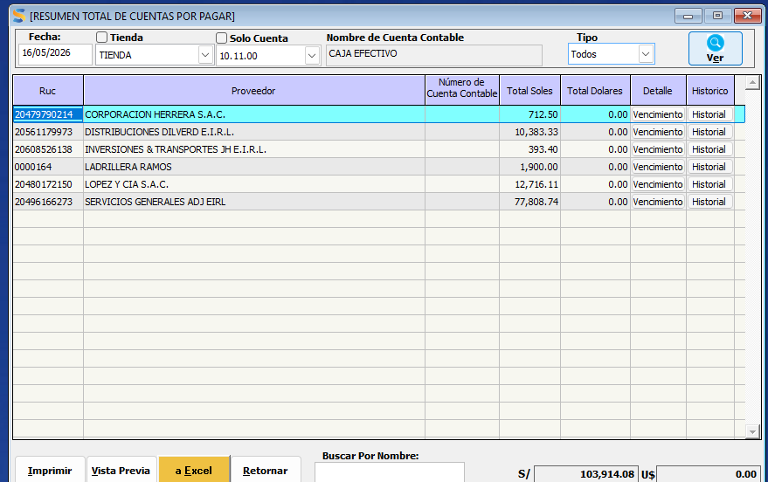
 | DEUDAS POR COBRAR |  | 75,099.09
 | ADELANTO DE PROVEEDORES |  | 448.47
 | ADELANTO DE PROVEEDORES COFESA |  | 26796

 |  |  |  |  |  |  |  |  | DIFERENCIA
 |  |  |  |  |  |  |  |  | S/ 164,957.95 |  | SEMANA 04-09 MAYO
 |  |  | S/ 416,124.98 |  |  |  | S/ 251,167.03 |  |  |  | S/ -

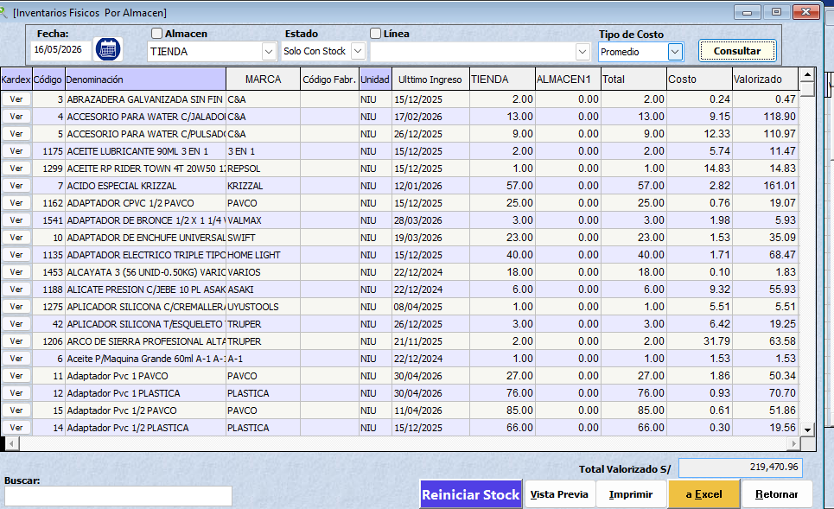
 |  |  |  |  |  |  |  | ANTERIOR | S/ 155,760.35

 |  | 219,470.96

 | HYC FERROMATERIALES SRL - BALANCE SEMANAL
 | FECHA : | 2026-05-23

 | A FAVOR |  |  |  | EN CONTRA | SISTEMA | 79,032.91
 |  |  |  |  |  | EXCEL | 4,408.60
 | CUENTA BCP SOLES |  | 20700 |  | PROVEEDORES POR PAGAR |  | 83,441.51
 | CUENTA BBVA SOLES |  | 285 |  | CLIENTES ANTICIPOS |  | 67,516.90
 | EFECTIVO |  | 21,476.98 |  |  |  |  |  | aceros arequipa |  | 4408.6
 |  |  |  |  |  |  |  |  |  |  | 4408.6
 | STOCK (INVENTARIO) |  | 0 |  | DEUDA BCP 1 - 7630 |  | 34225.89
 |  |  |  |  | DEUDA BCP 2 - 5557 |  | 40270.56
 | DEUDAS POR COBRAR |  | 86,048.69
 | ADELANTO DE PROVEEDORES |  | 448.47 |  | JH LADRILLOS |  | 13000

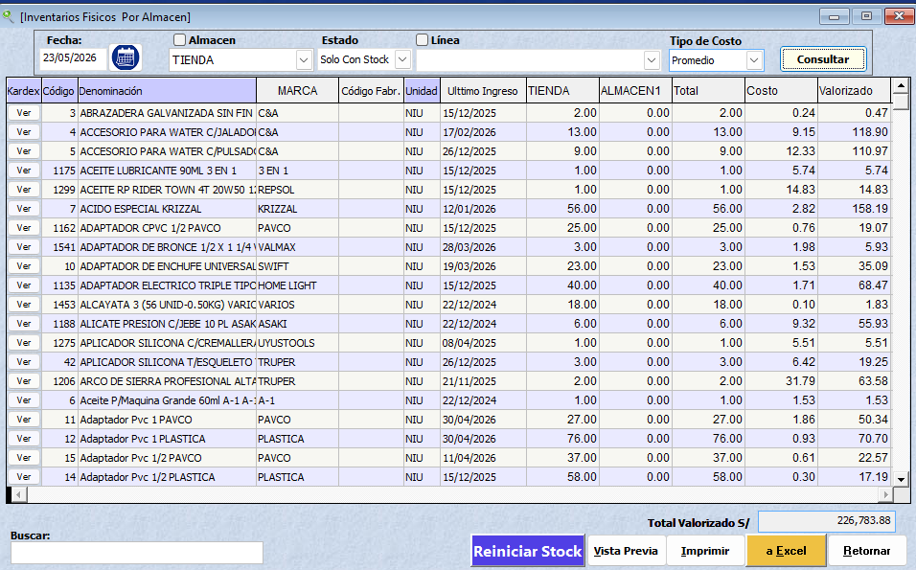
 |  |  |  |  |  |  |  |  | DIFERENCIA
 |  |  |  |  |  |  |  |  | -S/ 109,495.72
 |  |  | S/ 128,959.14 |  |  |  | S/ 238,454.86
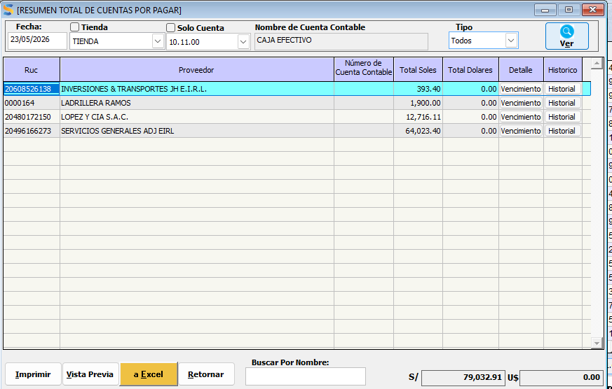
 |  |  |  |  |  |  |  | ANTERIOR | S/ 164,957.95

 |  |  |  |  |  |  |  | DIFERENCIA | -S/ 274,453.67

 | HYC FERROMATERIALES SRL - BALANCE SEMANAL
 | FECHA : | 2026-05-27

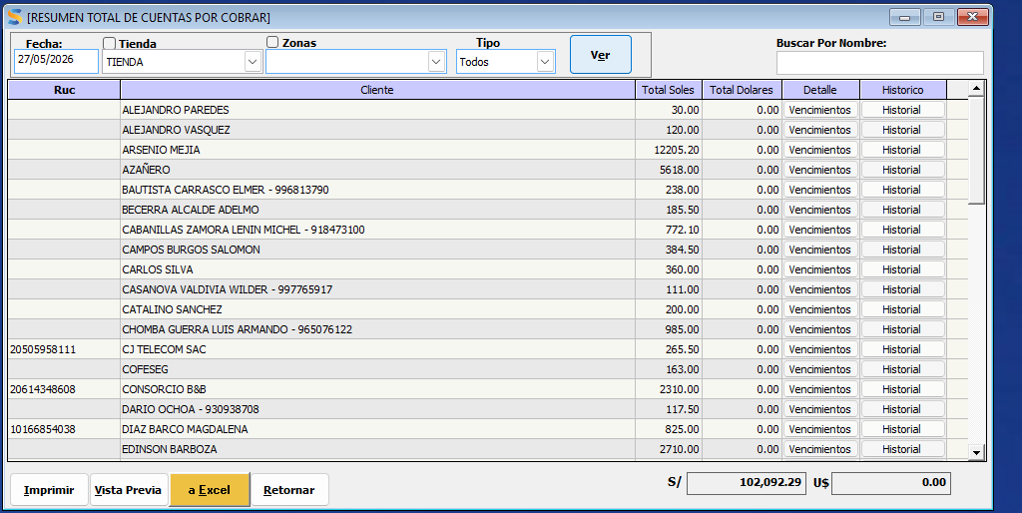
 |  |  |  |  |  |  |  |  | GASTOS
 | A FAVOR |  |  |  | EN CONTRA |  |  |  | SUNAT ES SALUD |  | 407
 |  |  |  |  |  |  |  |  | SUNAT RENTA |  | 2059
 | CUENTA BCP SOLES |  | 27516.9 | 30,126.98 | PROVEEDORES POR PAGAR |  | 85,792.91 |  | ENERGIA ELECTRICA 5 RECIBOS |  | 478.8
 | CUENTA BBVA SOLES |  | 271 |  | CLIENTES ANTICIPOS |  | 70,109.90 |  | EMBARGO CUENTA BCP |  | 2142
 | EFECTIVO |  | 2,339.08 |  | DEBEMOS AL PERSONAL |  | 2387.4
 |  |  |  |  |  |  |  |  | FILL- BOLSA DE CLAVOS PARIHUELAS |  | 255
 | STOCK (INVENTARIO) |  | 244979.918 |  | DEUDA BCP 1 - 7630 |  | 20284.2 |  | COMBUSTIBLE MAQUINA Y PATO |  | 200
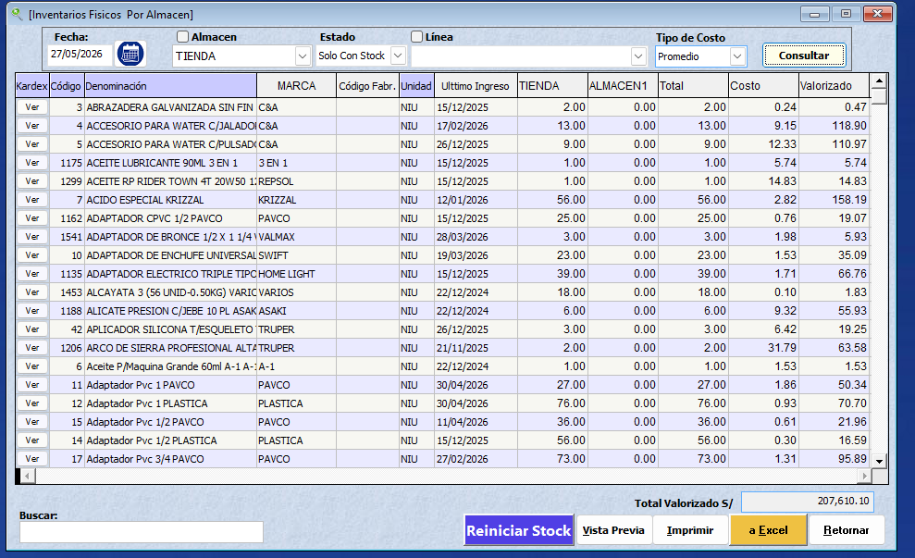
 |  |  |  |  | DEUDA BCP 2 - 5557 |  | 40270.56 |  | 2026-02-26 |  | 102
 | DEUDAS POR COBRAR |  | 102,092.29 |  |  |  |  |  |  |  | 162
 | ADELANTO DE PROVEEDORES |  | 448.47 |  | JH LADRILLOS |  | 6000
 |  |  |  |  | 16 FIERRO DE 3/4 |  | 1280
 |  |  |  |  |  |  |  |  |  |  | 5805.8

 |  |  | S/ 377,647.66 |  |  |  | S/ 226,124.97 |  | DIFERENCIA
 |  |  |  |  |  |  |  |  | S/ 151,522.69
 | 207610.1

 |  |  |  |  |  |  |  | ANTERIOR | -S/ 109,495.72

 |  |  |  |  |  |  |  | DIFERENCIA | S/ 261,018.41

 | HYC FERROMATERIALES SRL - DIARIO
 | FECHA : | 2026-05-28

 | A FAVOR

 | CUENTA BCP SOLES |  | 14429.35 |  | PROVEEDORES POR PAGAR |  | 71,115.57
 | CUENTA BBVA SOLES |  | 374.5 |  | CLIENTES ANTICIPOS |  | 70,046.90 |  | INTERES |  | 411
 | EFECTIVO |  | 13,249.88 |  | DEBEMOS AL PERSONAL |  | 2387.4 |  | PERSONAL |  | 900

 | STOCK (INVENTARIO) |  | 232700.2008 |  | DEUDA BCP 1 - 7630 |  | 20284.2
 |  |  |  |  | DEUDA BCP 2 - 5557 |  | 36421.7 | 36421.7
 | DEUDAS POR COBRAR |  | 93,548.89
 | ADELANTO DE PROVEEDORES |  | 448.47 |  | JH LADRILLOS |  | 6000
 | ADELANTO DE PROVEEDORES |  | 3906.7 |  | 16 FIERRO DE 3/4 |  | 1280

 |  |  | S/ 358,657.99 |  |  |  | S/ 207,535.77 |  | DIFERENCIA
 |  |  |  |  |  |  |  |  | S/ 151,122.22
 | 197203.56

 |  |  |  |  |  |  |  | ANTERIOR | S/ 151,522.69
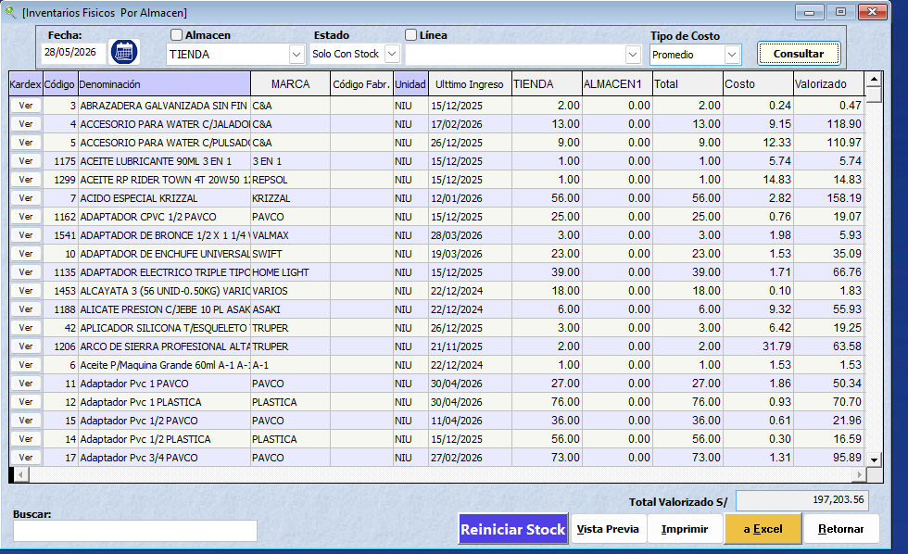
 |  |  |  |  |  |  |  | DIFERENCIA | -S/ 400.47

 | HYC FERROMATERIALES SRL - DIARIO
 | FECHA : | 2026-05-29

 | A FAVOR

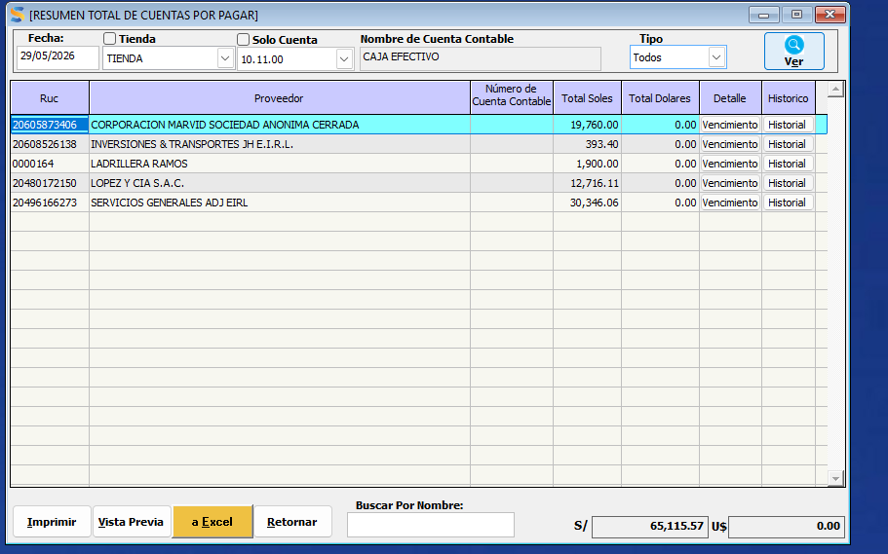
 | CUENTA BCP SOLES |  | 33766.2 |  | PROVEEDORES POR PAGAR |  | 65,115.57
 | CUENTA BBVA SOLES |  | 1076.5 |  | CLIENTES ANTICIPOS |  | 70,042.40
 | EFECTIVO |  | 1,565.98 |  | DEBEMOS AL PERSONAL |  | 2387.4
 |  |  |  |  | PEROSNAL J V |  | 1200
 | STOCK (INVENTARIO) |  | 214346.1504 |  | DEUDA BCP 1 - 7630 |  | 20284.2
 |  |  |  |  | DEUDA BCP 2 - 5557 |  | 36421.7 | 36421.7
 | DEUDAS POR COBRAR |  | 96,609.89
 | ADELANTO DE PROVEEDORES | UYUSTOOLS | 448.47 |  | JH LADRILLOS
 | ADELANTO DE PROVEEDORES | ARDILES | 3906.7 |  | 16 FIERRO DE 3/4 |  | 1280

 |  |  | S/ 351,719.89 |  |  |  | S/ 196,731.27 |  | DIFERENCIA
 |  |  |  |  |  |  |  |  | S/ 154,988.62
 | 181649.28

 |  |  |  |  |  |  |  | ANTERIOR | S/ 151,122.22

 |  |  |  |  |  |  |  | DIFERENCIA | S/ 3,866.40

 | HYC FERROMATERIALES SRL - DIARIO
 | FECHA : | 2026-05-30
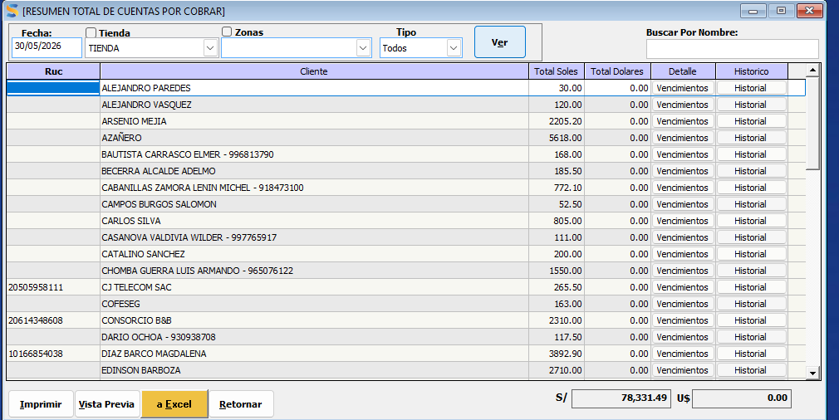

 | A FAVOR

OK | CUENTA BCP SOLES |  | 1,075.53 |  | PROVEEDORES POR PAGAR |  | 29,774.05 | OK
OK | CUENTA BBVA SOLES |  | 1061.5 |  | CLIENTES ANTICIPOS |  | 68,301.00 | OK
OK | EFECTIVO |  | 3,750.48 |  | DEUDA BCP 1 - 7630 |  | 20284.2 | OK
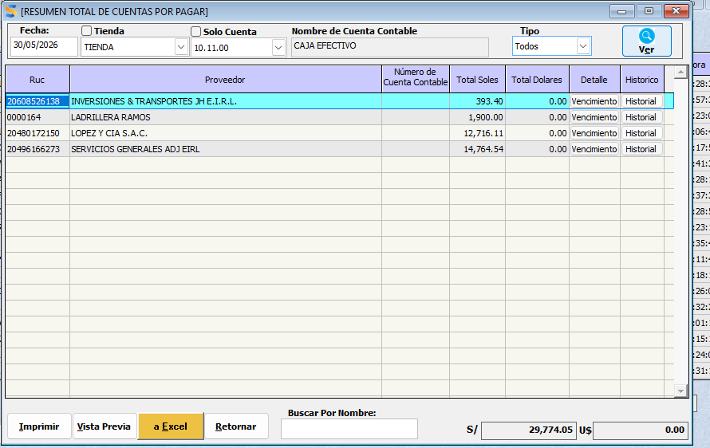
 |  |  |  |  | DEUDA BCP 2 - 5557 |  | 36421.7 | OK
OK | STOCK (INVENTARIO) |  | 193441.8368
 |  |  |  |  |  |  |  | 36421.7
OK | DEUDAS POR COBRAR |  | 78,331.49
OK | ADELANTO DE PROVEEDORES | UYUSTOOLS | 448.47
OK | ADELANTO DE PROVEEDORES | ARDILES | 3906.7 |  |  |  | S/ 154,780.95
OK | ADELANTO MARVID |  | 30000

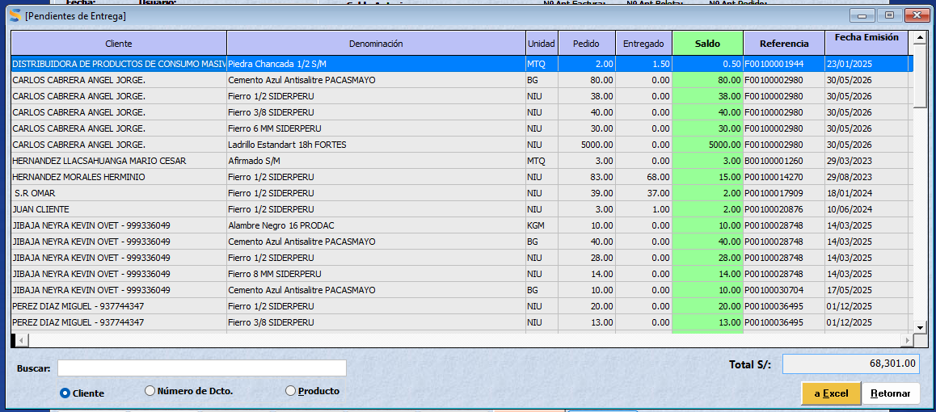
 |  |  | S/ 312,016.01 |  |  |  |  |  | DIFERENCIA
 |  |  |  |  |  |  |  |  | S/ 157,235.06
 | 163933.76

 |  |  |  |  |  |  |  | ANTERIOR | S/ 154,988.62

 |  |  |  |  |  |  |  | DIFERENCIA | S/ 2,246.44

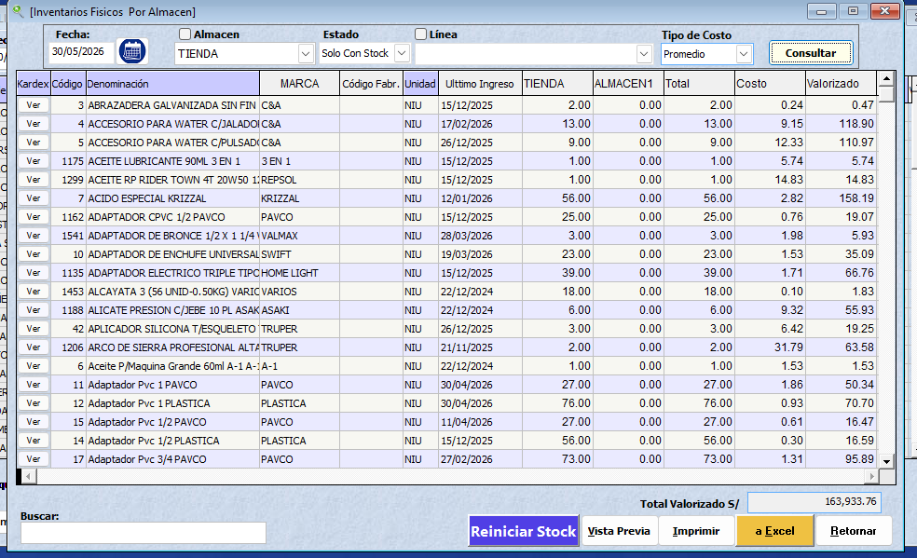

 | HYC FERROMATERIALES SRL - DIARIO
 | FECHA : | 2026-06-01

 | A FAVOR

OK | CUENTA BCP SOLES |  | 794.98 |  | PROVEEDORES POR PAGAR |  | 81,882.93 | OK
OK | CUENTA BBVA SOLES |  | 3647.46 |  | CLIENTES ANTICIPOS |  | 55,569.00 | OK | GASTOS CAMARAS |  | 1264
OK | EFECTIVO |  | 3,133.20 |  | DEUDA BCP 1 - 7630 |  | 20284.2 | OK | BBVA MANTENIEMIENTO |  | 40
 |  |  |  |  | DEUDA BCP 2 - 5557 |  | 36421.7 | OK
OK | STOCK (INVENTARIO) |  | #REF!
 | SE MODIFICO POR QUE SE MODIFICO 02-06 EL STOCK DE LADRILLO |  |  |  | PERSONAL |  | 400 |  |  |  | 1304
OK | DEUDAS POR COBRAR |  | 81,795.29
OK | ADELANTO DE PROVEEDORES | UYUSTOOLS | 448.47
OK | ADELANTO DE PROVEEDORES | ARDILES | 3906.7 |  |  |  | S/ 194,557.83
OK

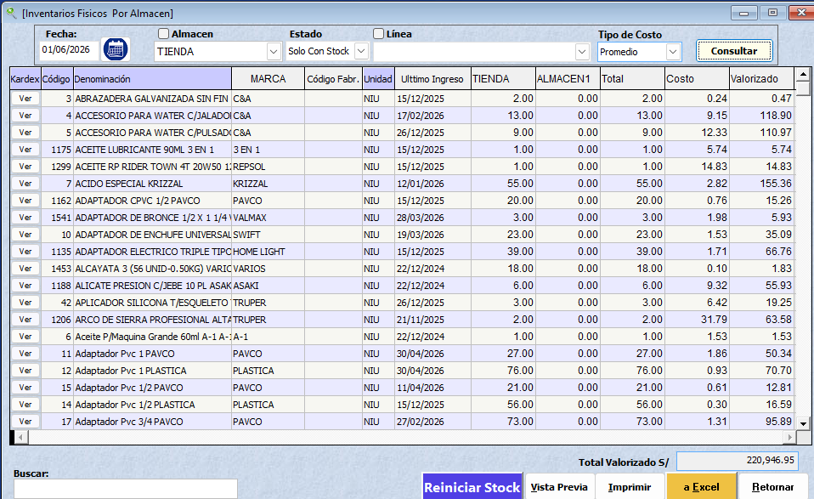
 |  |  | #REF! |  |  |  |  |  | DIFERENCIA
 |  |  |  |  |  |  |  |  | #REF!
 | 220946.95

 |  |  |  |  |  |  |  | ANTERIOR | S/ 157,235.06

 |  |  |  |  |  |  |  | DIFERENCIA | #REF! |  | #REF!

 | HYC FERROMATERIALES SRL - DIARIO
 | FECHA : | 2026-06-02

 | A FAVOR

OK | CUENTA BCP SOLES |  | 6,507.93 |  | PROVEEDORES POR PAGAR |  | 70,882.93 | OK | GASTOS:
OK | CUENTA BBVA SOLES |  | 3607.46 |  | CLIENTES ANTICIPOS |  | 61,297.40 | OK | COMBUSTIBLE FORLAND |  | 350
OK | EFECTIVO |  | 12,715.28 |  | DEUDA BCP 1 - 7630 |  | 20284.2 | OK
 |  |  |  |  | DEUDA BCP 2 - 5557 |  | 36421.7 | OK
OK | STOCK (INVENTARIO) |  | 227364.6538
 |  |  |  |  | PERSONAL |  | 800
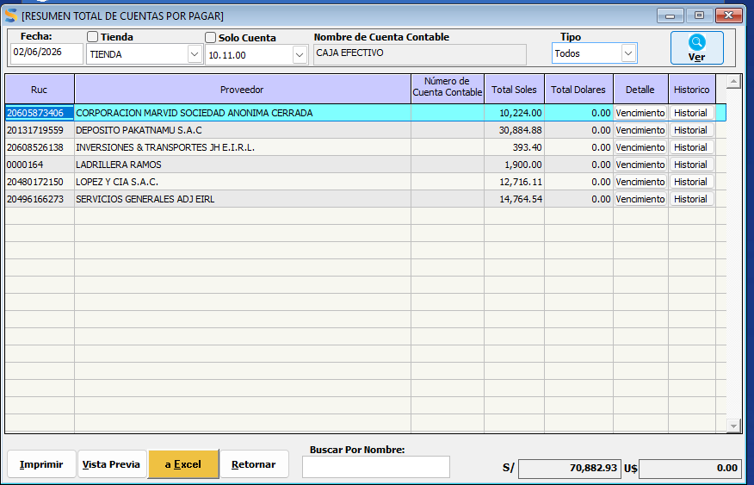
OK | DEUDAS POR COBRAR |  | 91,670.79
OK | ADELANTO DE PROVEEDORES | UYUSTOOLS | 448.47
OK | ADELANTO DE PROVEEDORES | ARDILES | 3906.7 |  |  |  | S/ 189,686.23
OK

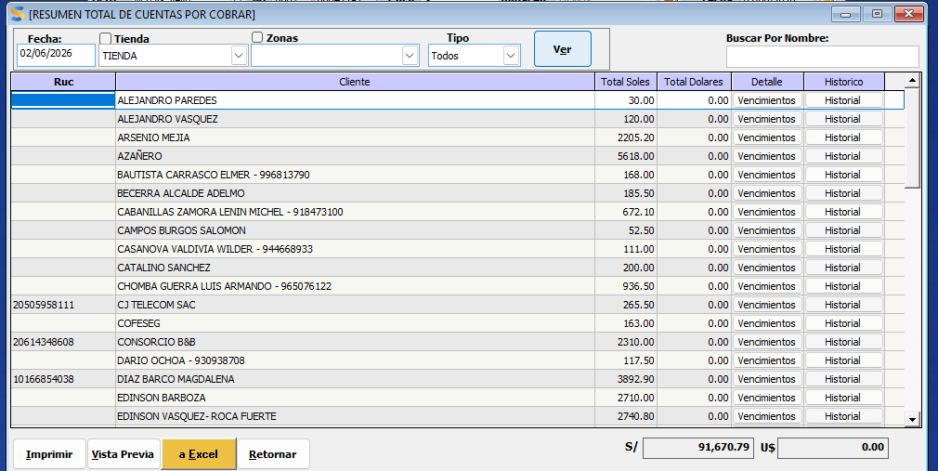
 |  |  | S/ 346,221.28 |  |  |  |  |  | DIFERENCIA
 |  |  |  |  |  |  |  |  | S/ 156,535.05
 | 192681.91

 |  |  |  |  |  |  |  | ANTERIOR | #REF!

 |  |  |  |  |  |  |  | DIFERENCIA | #REF!

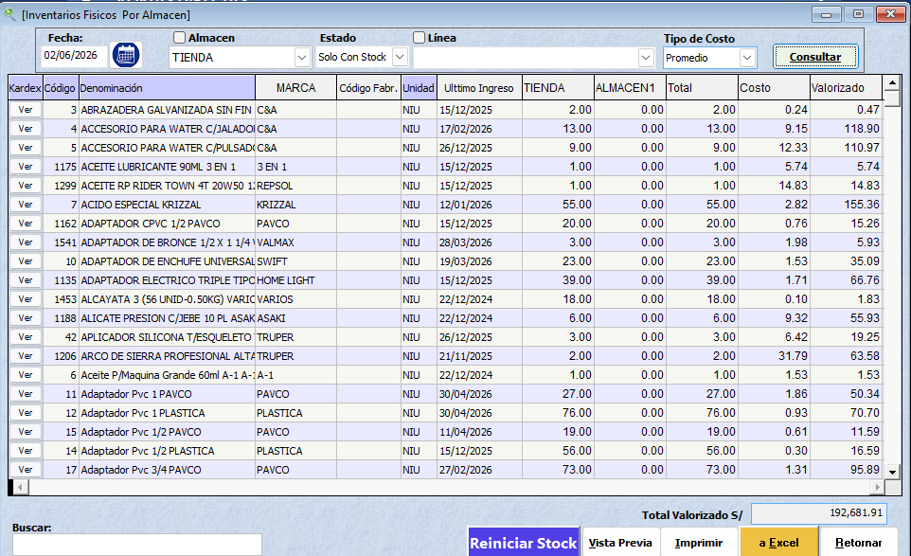

 | HYC FERROMATERIALES SRL - DIARIO
 | FECHA : | 2026-06-03

 | A FAVOR

OK | CUENTA BCP SOLES |  | 2,943.32 |  | PROVEEDORES POR PAGAR |  | 36,402.28 | OK | GASTOS:
OK | CUENTA BBVA SOLES |  | 3607.46 |  | CLIENTES ANTICIPOS |  | 57,212.00 | OK
OK | EFECTIVO |  | 3,858.37 |  | DEUDA BCP 1 - 7630 |  | 20284.2 | OK | LINEAS DE CELULARES |  | 240.7
 |  |  |  |  | DEUDA BCP 2 - 5557 |  | 36421.7 | OK | COMBUSTIBLE FUSO |  | 386.6
OK | STOCK (INVENTARIO) |  | 203743.1424 |  |  |  |  |  | SISTEMA DIFERNECIA |  | 823.8
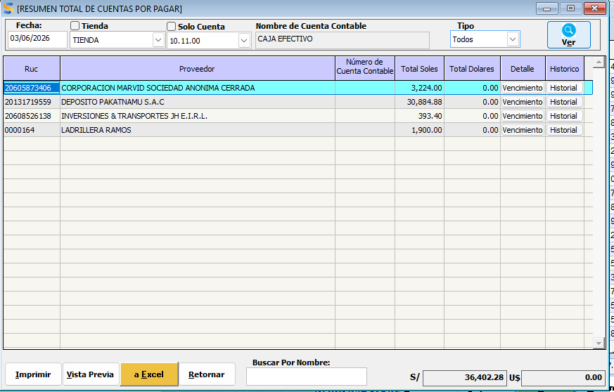
 |  |  |  |  | PERSONAL |  | 1200
OK | DEUDAS POR COBRAR |  | 104,157.79 |  | DEUDA INVERSIONES JH |  | S/ 15,567.90
OK | ADELANTO DE PROVEEDORES | UYUSTOOLS | 448.47 |  |  |  |  |  |  |  | 1451.1
OK | ADELANTO DE PROVEEDORES | ARDILES | 3906.7 |  |  |  | S/ 167,088.08
OK | LINEA DEL CELULAR |  | 32

 |  |  | S/ 322,697.25 |  |  |  |  |  | DIFERENCIA
 |  |  |  |  |  |  |  |  | S/ 155,609.17
 | 172663.68 |  |  |  |  |  |  |  |  | UTLIDAD | S/ 525.22

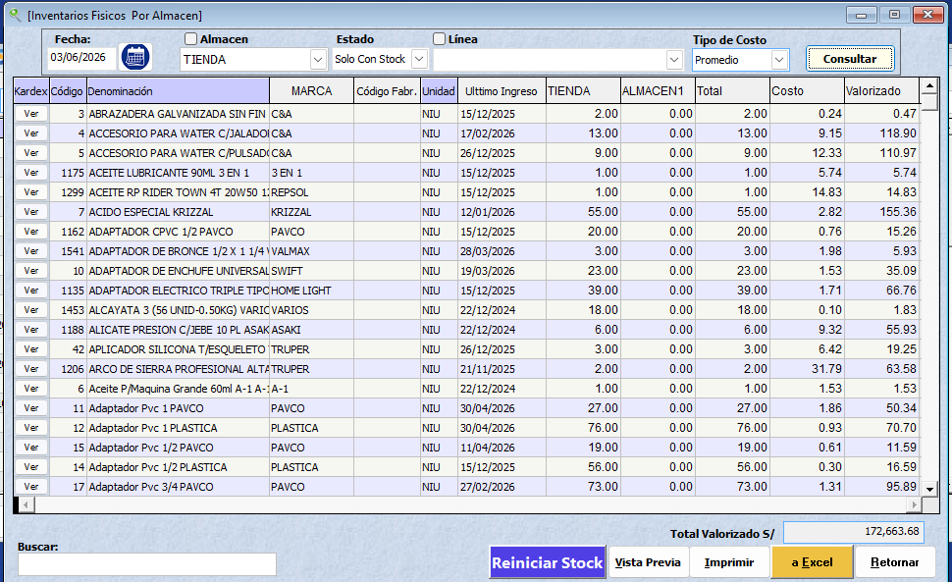
 |  |  |  |  |  |  |  | ANTERIOR | S/ 156,535.05

 |  |  |  |  |  |  |  | DIFERENCIA | -S/ 925.88

 | HYC FERROMATERIALES SRL - DIARIO
 | FECHA : | 2026-06-04

 | A FAVOR

OK | CUENTA BCP SOLES |  | 8,729.62 |  | PROVEEDORES POR PAGAR |  | 33,178.28 | OK | GASTOS:
OK | CUENTA BBVA SOLES |  | 13676.96 |  | CLIENTES ANTICIPOS |  | 66,846.10 | OK
OK | EFECTIVO |  | 11,566.57 |  | DEUDA BCP 1 - 7630 |  | 20284.2 | OK
 |  |  |  |  | DEUDA BCP 2 - 5557 |  | 36421.7 | OK
OK | STOCK (INVENTARIO) |  | 188745.8262 |  | PANDERETA TORRFUE - ROCIO |  | 1364

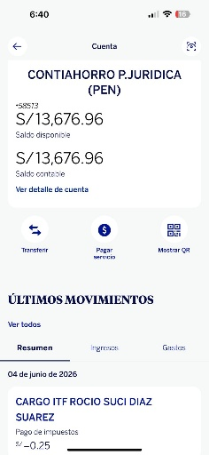
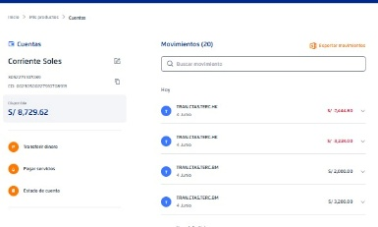
OK | DEUDAS POR COBRAR |  | 89,456.69
OK | ADELANTO DE PROVEEDORES | UYUSTOOLS | 448.47 |  | PERSONAL |  | 1600 |  |  |  | 0
OK | ADELANTO DE PROVEEDORES | ARDILES | 3906.7
OK | LINEA DEL CELULAR |  | 32
 |  |  |  |  |  |  | S/ 159,694.28

 |  |  | S/ 316,562.84 |  |  |  |  |  | DIFERENCIA
 |  |  |  |  |  |  |  |  | S/ 156,868.56
 |  |  |  |  |  |  |  |  |  | UTLIDAD | S/ 1,259.38

 | 159954.09 |  |  |  |  |  |  | ANTERIOR | S/ 155,609.17

 |  |  |  |  |  |  |  | DIFERENCIA | S/ 1,259.38

 | HYC FERROMATERIALES SRL - DIARIO
 | FECHA : | 2026-06-05

 | A FAVOR

OK | CUENTA BCP SOLES |  | 21,192.19 |  | PROVEEDORES POR PAGAR |  | 2,293.40 | OK | GASTOS:
OK | CUENTA BBVA SOLES |  | 14090.96 |  | CLIENTES ANTICIPOS |  | 68,228.10 | OK
OK | EFECTIVO |  | 17,636.57 |  | DEUDA BCP 1 - 7630 |  | 20284.2 | OK
 |  |  |  |  | DEUDA BCP 2 - 5557 |  | 36421.7 | OK
OK | STOCK (INVENTARIO) |  | 175700.4306 |  | PANDERETA TORRFUE - ROCIO |  | 1364
 |  |  |  |  | 16 FIERRO 3/4 AZAÑERO |  | 1211
OK | DEUDAS POR COBRAR |  | 89,761.19
OK | ADELANTO DE PROVEEDORES | UYUSTOOLS | 448.47 |  | PERSONAL |  | 2000
OK | ADELANTO DE PROVEEDORES | ARDILES | 3906.7 |  | INVERSIONES JH - DEPOSITO PAKATNAMU |  | S/ 30,898.72
OK | LINEA DEL CELULAR |  | 32 |  | LADRILLO DE RIMARACHIN |  | S/ 4,510.00
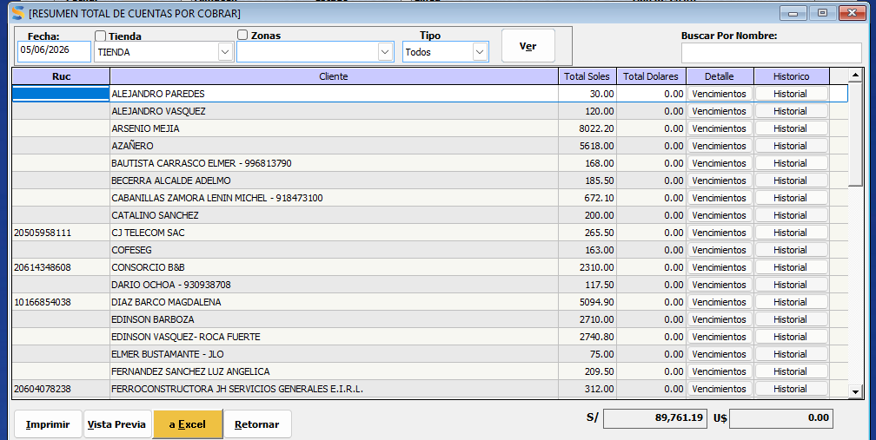
 | OSCAR ALBERTO - DEPOSITO A LA CUENTA DE JORDIN SCTIABNAK |  | 3450 |  |  |  | S/ 167,211.12

 |  |  | S/ 326,218.51 |  |  |  |  |  | DIFERENCIA
 |  |  |  |  |  |  |  |  | S/ 159,007.39
 |  |  |  |  |  |  |  |  |  | UTLIDAD | S/ 2,138.83

 | 148898.67 |  |  |  |  |  |  | ANTERIOR | S/ 156,868.56
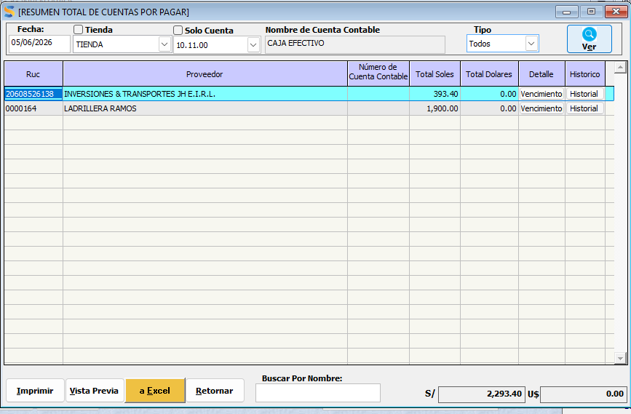
 |  |  |  |  |  |  |  | DIFERENCIA | S/ 2,138.83

 | HYC FERROMATERIALES SRL - DIARIO
 | FECHA : | 2026-06-06

 | A FAVOR |  |  |  |  |  |  |  | GASTOS DEL DIA

OK | CUENTA BCP SOLES |  | 12,649.29 | 28,722.20 | PROVEEDORES POR PAGAR |  | 33,142.62 | OK | GASTOS:
OK | CUENTA BBVA SOLES |  | 14090.96 |  | CLIENTES ANTICIPOS |  | 59,731.10 | OK | CARNE CHANCHO |  | 36
OK | EFECTIVO |  | 1,981.95 |  | DEUDA BCP 1 - 7630 |  | 20284.2 | OK | COMBUSTIBLE JBC - JULIAN |  | 100
 |  |  |  |  | DEUDA BCP 2 - 5557 |  | 36421.7 | OK | ARREGLO MOTO Y CAMARAS - JORDIN |  | 1240
OK | STOCK (INVENTARIO) |  | 184671.711 |  | PANDERETA TORRFUE - ROCIO |  | 1364
 |  |  |  |  | 16 FIERRO 3/4 AZAÑERO |  | 1211
OK | DEUDAS POR COBRAR |  | 91,373.19 |  |  |  |  |  | TOTALIZADO GASTOS |  | 1376
OK | ADELANTO DE PROVEEDORES | ARDILES | 3906.7
OK |  |  | 12800 |  | INVERSIONES JH - DEPOSITO PAKATNAMU |  | S/ 10,000.00
 | OSCAR ALBERTO - DEPOSITO A LA CUENTA DE JORDIN SCTIABNAK |  | 3450 |  | LADRILLO DE RIMARACHIN |  | S/ 4,510.00
 |  |  |  |  |  |  | S/ 166,664.62 |  |  | UTLIDAD | S/ 627.79
 |  |  | S/ 324,923.80
 |  |  |  |  |  |  |  |  | DIFERENCIA
 |  |  |  |  |  |  |  |  | S/ 158,259.18
 |  |  |  |  |  |  |  |  |  | UTLIDAD
 | 156501.45
 |  |  |  |  |  |  |  | ANTERIOR | S/ 159,007.39

 |  |  |  |  |  |  |  | DIFERENCIA | -S/ 748.21

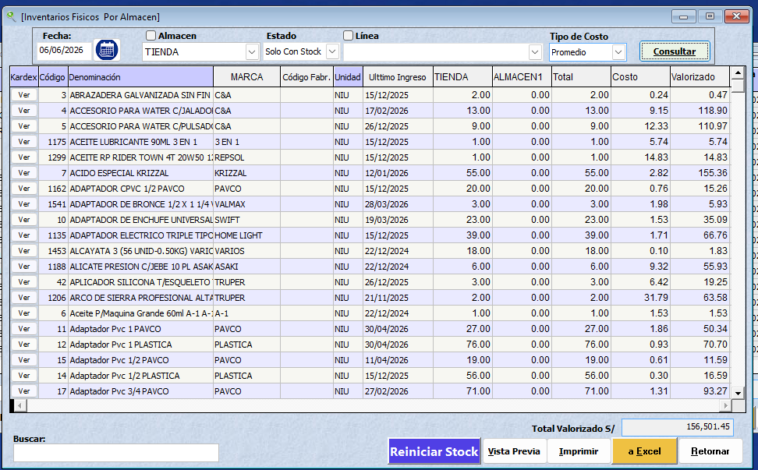
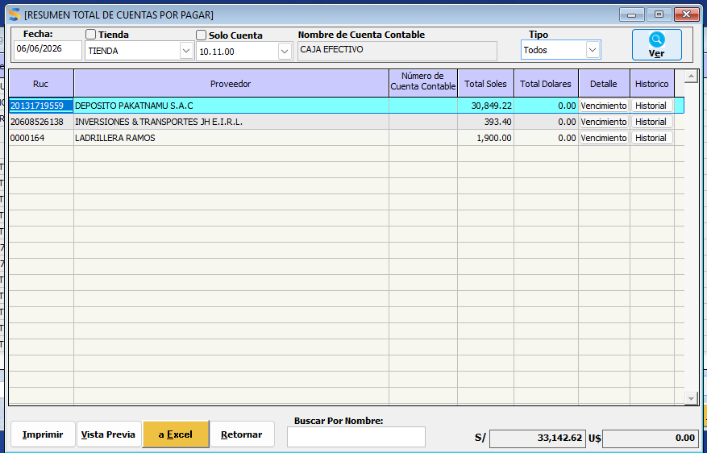

 | HYC FERROMATERIALES SRL - DIARIO
 | FECHA : | 2026-06-08

 | A FAVOR |  |  |  |  |  |  |  | GASTOS DEL DIA

OK | CUENTA BCP SOLES |  | 3,657.74 | 21,142.85 | PROVEEDORES POR PAGAR |  | 65,173.40 | OK | GASTOS:
OK | CUENTA BBVA SOLES |  | 14090.96 |  | CLIENTES ANTICIPOS |  | 52,715.80 | OK | COMBUSTIBLE FUSO |  | 380
OK | EFECTIVO |  | 3,394.15 |  | DEUDA BCP 1 - 7630 |  | 20284.2 | OK | PARCHE FORLAND |  | 20
 |  |  |  |  | DEUDA BCP 2 - 5557 |  | 36421.7 | OK | COMBSUTIBLE JBC |  | 100
OK | STOCK (INVENTARIO) |  | 243312.6016 |  | PANDERETA TORREFUE - ROCIO |  | 1364 |  | COMBSUTIBLE MONTACARGA |  | 150
 |  |  |  |  | 16 FIERRO 3/4 AZAÑERO |  | 1211 |  | JEINER SALIDA |  | 550
OK | DEUDAS POR COBRAR |  | 81,372.49 |  | PERSONAL |  | 500
 |  |  |  |  |  |  | 1414

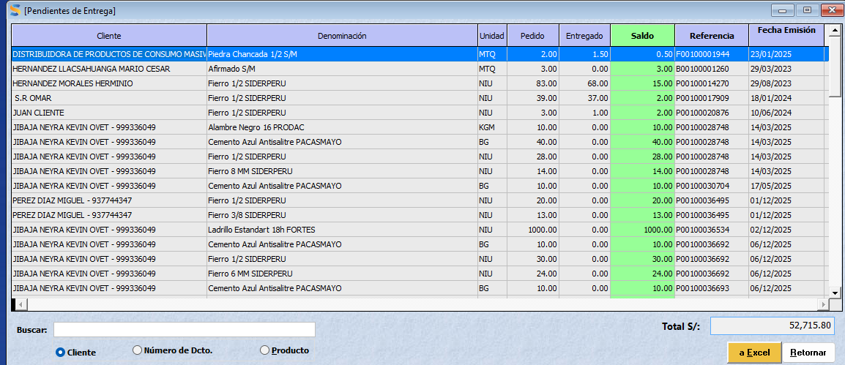
 | OSCAR ALBERTO - DEPOSITO A LA CUENTA DE JORDIN SCTIABNAK |  | 3450 |  | INVERSIONES JH - DEPOSITO PAKATNAMU |  | S/ 10,000.00 |  | TOTALIZADO GASTOS |  | 1200
 |  |  |  |  | LADRILLO DE RIMARACHIN |  | S/ 4,510.00
 |  |  | S/ 349,277.94
 |  |  |  |  |  |  | S/ 193,594.10
 |  |  |  |  |  |  |  |  |  | UTLIDAD | -S/ 1,375.34

 | 206197.12 |  |  |  |  |  |  |  | BALANCE 08
 |  |  | 79,611.99 |  |  |  |  |  | S/ 155,683.84
 |  |  |  | 83767.69 |  |  |  |  |  | UTLIDAD
 | CEMENTO | 48960
 |  | 26640 |  |  |  |  |  | ANTERIOR | S/ 158,259.18
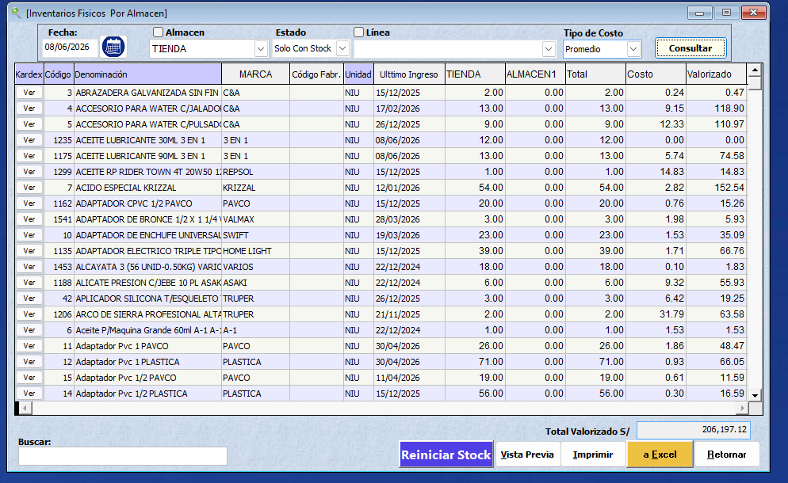
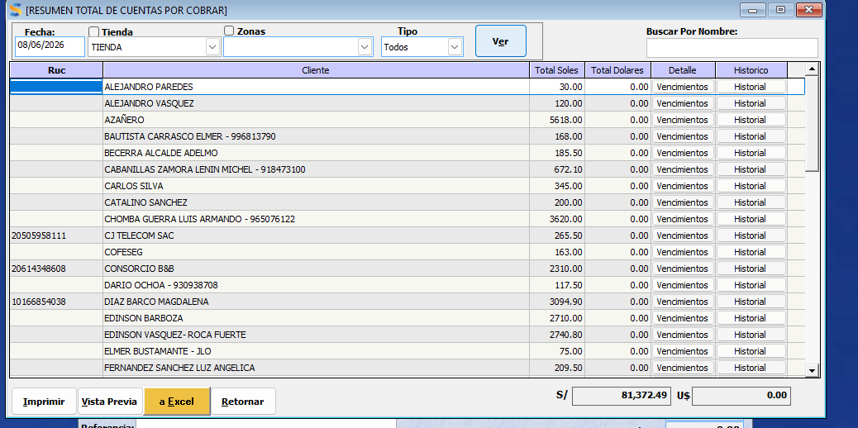
 |  | 75600 |  |  |  |  |  |  |  | S/ 623.00
 |  |  |  |  |  |  |  | DIFERENCIA | -S/ 2,575.34 |  | S/ 158,882.18

 | HYC FERROMATERIALES SRL - DIARIO
 | FECHA : | 2026-06-09

 |  |  |  |  |  |  |  |  | GASTOS DEL DIA

OK | CUENTA BCP SOLES |  | 261.99 |  | PROVEEDORES POR PAGAR |  | 44,573.40 | OK | GASTOS DEL DIA |  | 185
OK | CUENTA BBVA SOLES |  | 1576.36 |  | CLIENTES ANTICIPOS |  | 53,256.60 | OK
OK | EFECTIVO |  | 1,366.55 |  | DEUDA BCP 1 - 7630 |  | 20284.2 | OK
 |  |  |  |  | DEUDA BCP 2 - 5557 |  | 36421.7 | OK
OK | STOCK (INVENTARIO) |  | 233296.8678 |  | PANDERETA TORREFUE - ROCIO |  | 1364
 |  |  |  |  | 16 FIERRO 3/4 AZAÑERO |  | 1211
OK | DEUDAS POR COBRAR |  | 83,069.89 |  | PERSONAL |  | 1000
 |  |  |  |  | ARSENIO MEJIA |  | 1414
 |  |  |  |  | VASQUEZ CALUA |  | 21
 | OSCAR ALBERTO - DEPOSITO A LA CUENTA DE JORDIN SCTIABNAK |  | 3450 |  | INVERSIONES Y TRANSPORTES |  | S/ 988.20
 |  |  |  |  | LADRILLO DE RIMARACHIN |  | S/ 4,510.00
 |  |  | S/ 323,021.66
 |  |  |  |  |  |  | S/ 165,044.10
 |  |  |  |  |  |  |  |  |  | UTLIDAD

 |  | 197709.21 |  |  |  |  |  |  | DIFERENCIA
 |  |  |  |  |  |  |  |  | S/ 157,977.56
 | CUENTAS AYER | 1,838.35 |  |  |  |  |  |  |  | UTLIDAD

 | VENTAS | 8579.4 |  |  |  |  |  | ANTERIOR | S/ 155,683.84
 | TRANSACCIONES | 606.2 |  |  |  |  |  |  |  | -S/ 281.62
 | DEPOSITO JH | 13421.03 |  |  |  |  |  | DIFERENCIA | S/ 2,293.72
 |  | -175
 |  | -102
 |  | -13421.03
 |  | -180
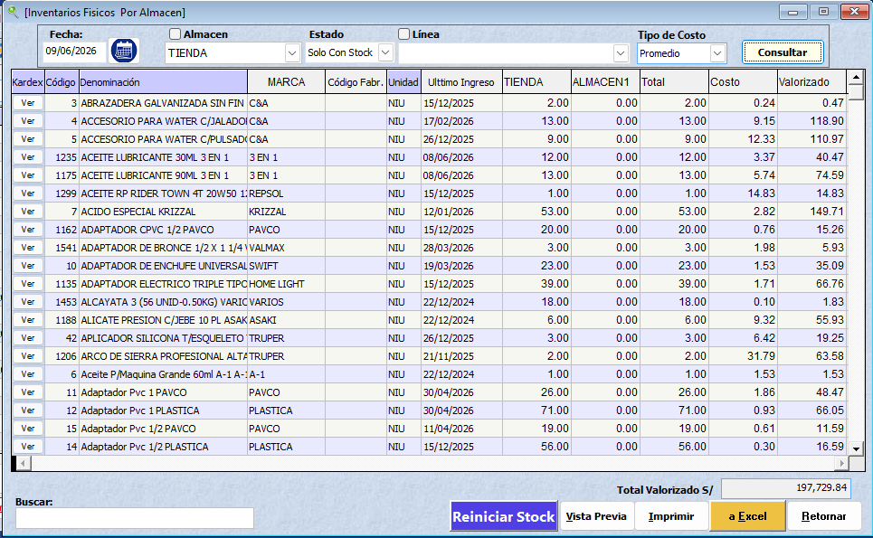
 |  | -4023
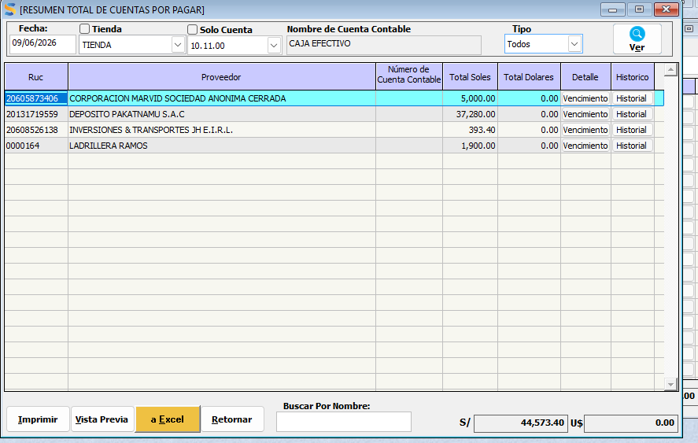
 |  | -280
 |  | -420

 |  | 5,843.95

 | HYC FERROMATERIALES SRL - DIARIO
 | FECHA : | 2026-06-10

 | A FAVOR |  |  |  | OBLIGACIONES POR PAGAR |  |  |  | GASTOS DEL DIA

OK | CUENTA BCP SOLES |  | 7,632.39 |  | PROVEEDORES POR PAGAR |  | 85,780.70 | OK
OK | CUENTA BBVA SOLES |  | 2246.36 |  | CLIENTES ANTICIPOS |  | 53,011.40 | OK | ANGEL CAMION |  | 353
OK | EFECTIVO |  | 3,718.75 |  | DEUDA BCP 1 - 7630 |  | 20284.2 | OK | MECANICO |  | 70
 |  |  |  |  | DEUDA BCP 2 - 5557 |  | 36421.7 | OK | FILTRO ACEITE |  | 295
OK | STOCK (INVENTARIO) |  | 256531.2802 |  |  |  |  |  | SOLDADURA PORTON |  | 35
 |  |  |  |  |  |  |  |  | PERDIDA |  | 16.5
OK | DEUDAS POR COBRAR |  | 86,703.99 |  | PERSONAL |  | 1500 |  | CABLE |  | 53.6
 |  |  |  |  | ARSENIO MEJIA |  | 1414 |  | TECNOPOR |  | 93.7
 | ADELANTO PROVEDORES
 | PRODAC - ALAMBRE Y CLAVOS |  | 13421.03
 | OSCAR ALBERTO - DEPOSITO A LA CUENTA DE JORDIN SCTIABNAK |  | 3450 |  | INVERSIONES Y TRANSPORTES |  | S/ 13,421.03 |  |  | GASTOS DEL DIA | S/ 916.80
 |  |  |  |  | LADRILLO DE RIMARACHIN |  | S/ 4,510.00
 |  |  | S/ 373,703.80
 |  |  |  |  |  |  | S/ 216,343.03

 |  | 217399.39 |  |  |  |  |  | BALANCE HOY | S/ 157,360.77
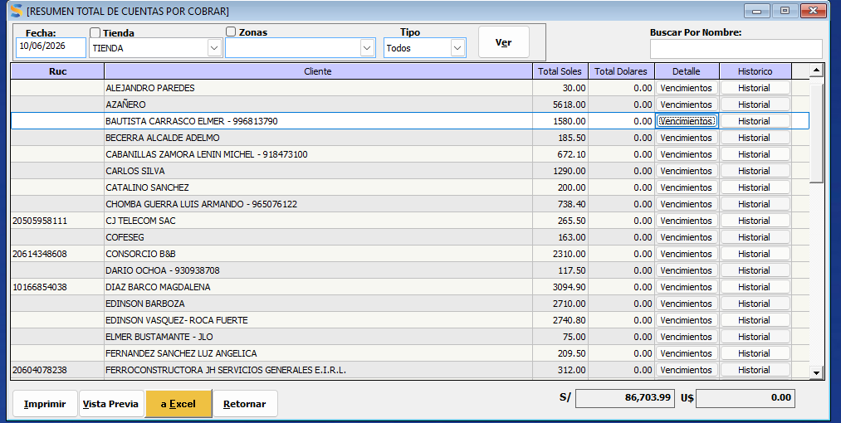

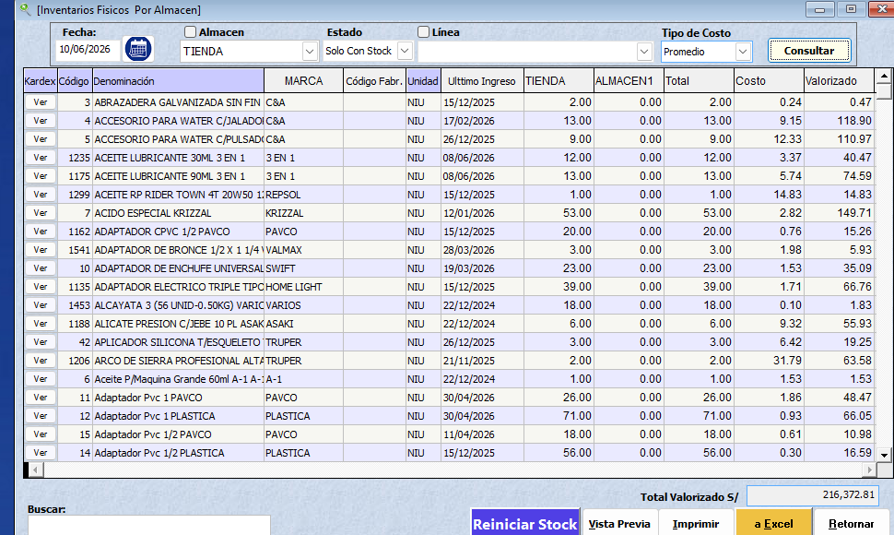
 |  |  |  |  |  |  |  | BALANCE AYER | S/ 158,001.90

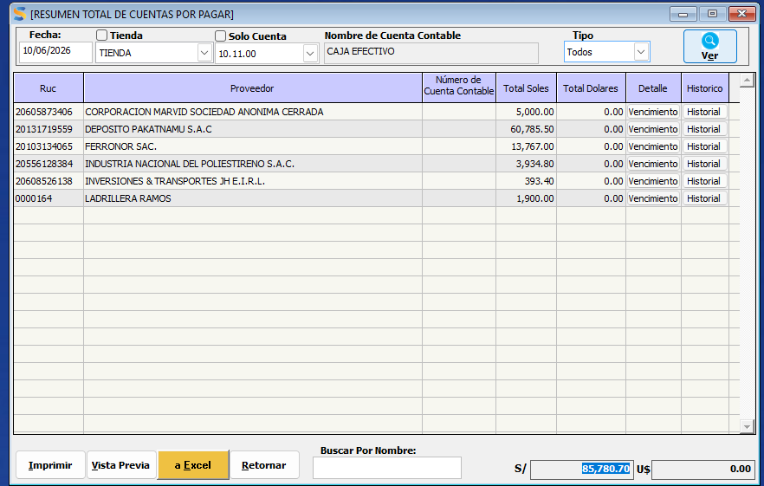
 |  |  |  |  |  |  |  | DIFERENCIA | -S/ 641.13 | PERDIDA | S/ 275.67

 |  | 255319.9158
 |  |  |  |  |  |  |  |  | -S/ 157,360.77

 | HYC FERROMATERIALES SRL - DIARIO
 | FECHA : | 2026-06-11

 |  |  | 224230.03722
 | A FAVOR |  |  |  | OBLIGACIONES POR PAGAR |  |  |  | GASTOS DEL DIA

OK | CUENTA BCP SOLES |  | 22,540.60 |  | PROVEEDORES POR PAGAR |  | 90,795.70 | OK
OK | CUENTA BBVA SOLES |  | 3230.3 |  | CLIENTES ANTICIPOS |  | 52,139.50 | OK | ANGEL CAMION |  | 353
OK | EFECTIVO |  | 10,143.25 |  | DEUDA BCP 1 - 7630 |  | 20284.2 | OK | MECANICO |  | 70
 |  |  |  |  | DEUDA BCP 2 - 5557 |  | 36421.7 | OK | FILTRO ACEITE |  | 295
OK | STOCK (INVENTARIO) |  | 254312.538 |  | 16 FIERRO 3/4 AZAÑERO |  | 1211 |  | SOLDADURA PORTON |  | 35
 |  |  |  |  |  |  |  |  | PERDIDA |  | 16.5
OK | DEUDAS POR COBRAR |  | 88,382.09 |  | PERSONAL |  | 2000 |  | CABLE |  | 53.6
 |  |  |  |  | ARSENIO MEJIA |  | 1414 |  | TECNOPOR |  | 93.7
 | ADELANTO PROVEDORES |  | 15850.29
 |  |  |  |  |  |  | 15850.29
 | OSCAR ALBERTO - DEPOSITO A LA CUENTA DE JORDIN SCTIABNAK |  | 3450 |  | INVERSIONES Y TRANSPORTES |  | S/ 13,421.03 |  |  | GASTOS DEL DIA | S/ 916.80
 |  |  |  |  | LADRILLO DE RIMARACHIN |  | S/ 4,510.00
 |  |  | S/ 397,909.07
 |  |  |  |  |  |  | S/ 238,047.42

 |  | 215519.1 |  |  |  |  |  | BALANCE HOY | S/ 159,861.65

 |  |  |  |  |  |  |  | BALANCE AYER | S/ 157,360.77
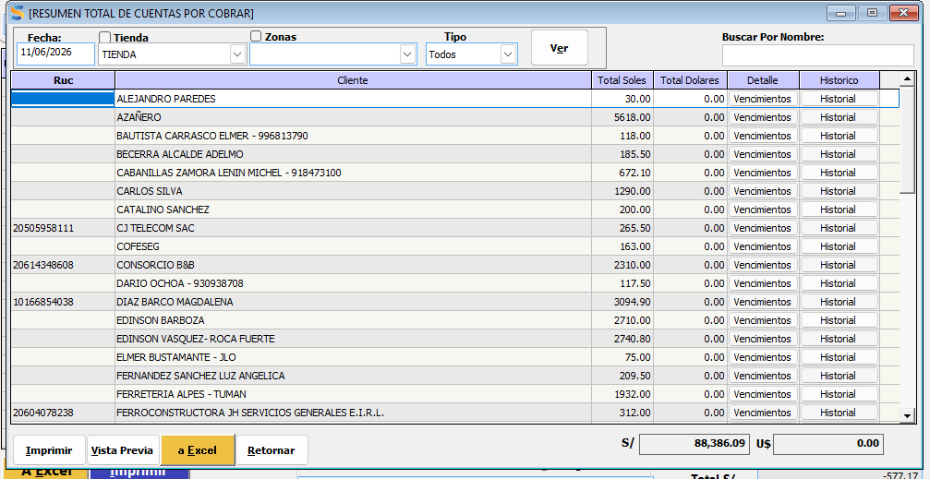
 |  |  |  |  |  |  |  | DIFERENCIA | S/ 2,500.88

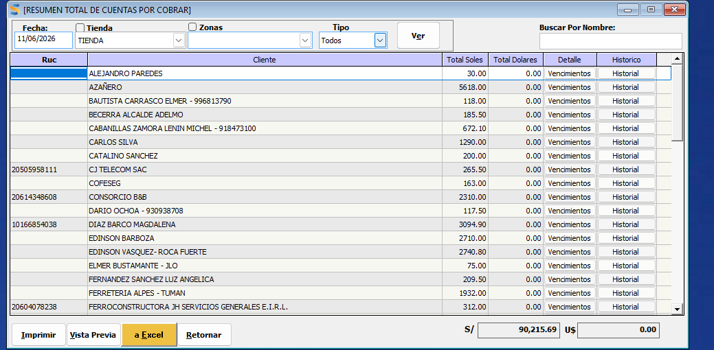
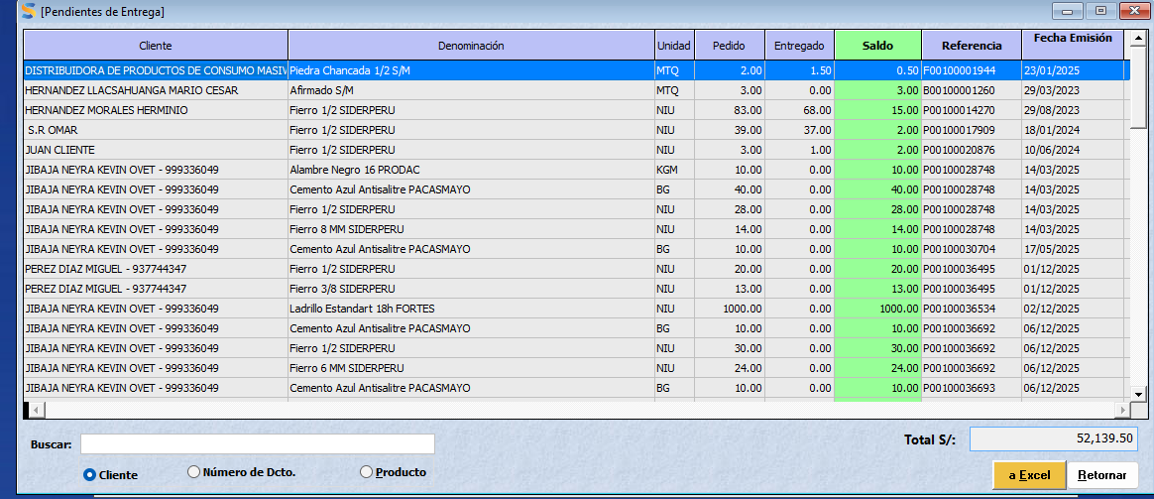

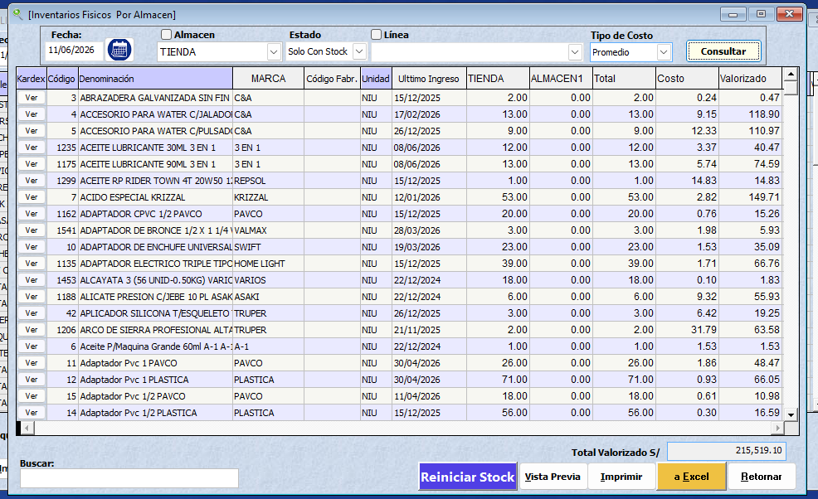

 | HYC FERROMATERIALES SRL - DIARIO
 | FECHA : | 2026-06-13

 |  |  | 224230.03722
 | A FAVOR |  |  |  | OBLIGACIONES POR PAGAR |  |  |  | GASTOS DEL DIA

OK | CUENTA BCP SOLES |  | 4,841.23 |  | PROVEEDORES POR PAGAR |  | 59,896.14 | OK
OK | CUENTA BBVA SOLES |  | 10094.11 |  | CLIENTES ANTICIPOS |  | 44,493.40 | OK | ANGEL CAMION |  | 353
OK | EFECTIVO |  | 15,252.25 |  | DEUDA BCP 1 - 7630 |  | 20284.2 | OK | MECANICO |  | 70
 |  |  |  |  | DEUDA BCP 2 - 5557 |  | 36421.7 | OK | FILTRO ACEITE |  | 295
OK | STOCK (INVENTARIO) |  | 225682.4222 |  | 16 FIERRO 3/4 AZAÑERO |  | 1211 |  | SOLDADURA PORTON |  | 35
 |  |  |  |  |  |  |  |  | PERDIDA |  | 16.5
OK | DEUDAS POR COBRAR |  | 87,093.39 |  | ARSENIO MEJIA |  | 1414 |  | CABLE |  | 53.6
 |  |  |  |  |  |  |  | 3,678.60 | TECNOPOR |  | 93.7
 | ADELANTO PROVEDORES |  | 15850.29 |  | inversiones |  | 15850.29
 |  |  |  |  | INVERSIONES Y TRANSPORTES |  | S/ 13,421.03
 | OSCAR ALBERTO - DEPOSITO A LA CUENTA DE JORDIN SCTIABNAK |  | 3450 |  | LADRILLO DE RIMARACHIN |  | S/ 4,510.00 |  |  | GASTOS DEL DIA | S/ 916.80

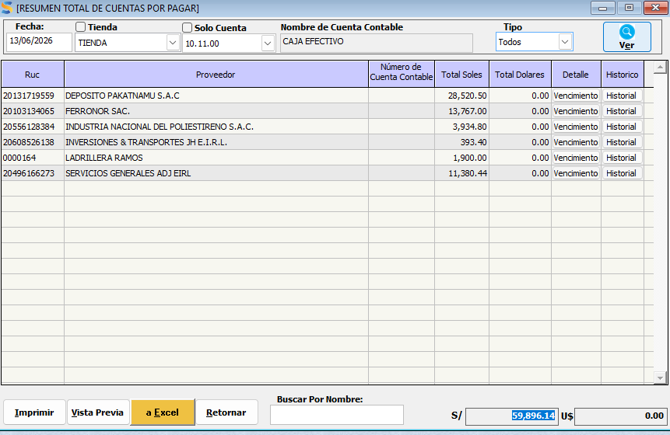
 |  |  | S/ 362,263.69 |  |  |  | S/ 197,501.76

 |  | 191256.29 |  |  |  |  |  | BALANCE HOY | S/ 164,761.93

 |  |  |  |  |  |  |  | BALANCE AYER | S/ 159,861.65

 |  |  |  |  |  |  |  | DIFERENCIA | S/ 4,900.28

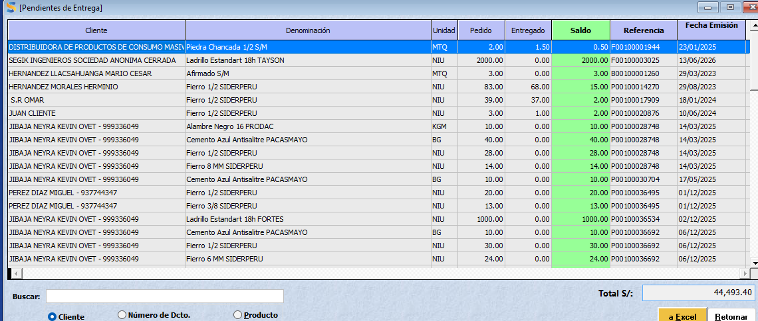

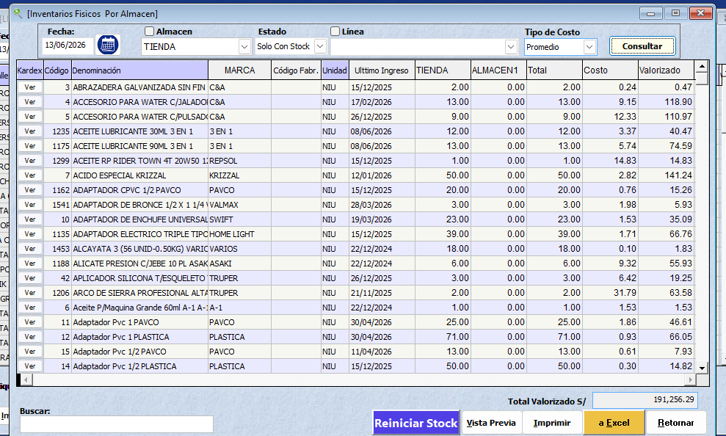

 | HYC FERROMATERIALES SRL - DIARIO
 | FECHA : | 2026-06-16
 |  |  |  |  |  | BURGOS
 |  |  |  |  |  | PADILLO
 | A FAVOR |  |  |  | OBLIGACIONES POR PAGAR |  |  |  | GASTOS DEL DIA
 |  |  |  |  |  |  |  | 47,034.30 | PEDRO MECANICO - 14/06 |  | 90
OK | CUENTA BCP SOLES |  | 28.61 |  | PROVEEDORES POR PAGAR |  | 98,856.14 | OK | SR LIMPIEZA - 14/06 |  | 20
OK | CUENTA BBVA SOLES |  | 857.86 |  | CLIENTES ANTICIPOS |  | 40,814.80 | OK | COMBUSTIBLE FUSO - 14/06 |  | 86
OK | EFECTIVO |  | 4,502.95 |  | DEUDA BCP 1 - 7630 |  | 20284.2 | OK | DETERGENTE 16/06 |  | 4.5
 |  |  |  |  | DEUDA BCP 2 - 5557 |  | 36421.7 | OK | DESAYUNO MODESTO 16/06 |  | 10
OK | STOCK (INVENTARIO) |  | 267428.9106 |  | 16 FIERRO 3/4 AZAÑERO |  | 1211 |  | COMBUSTIBLE JBC - 16/06 |  | 100
 |  |  |  |  | PERSONAL |  | 1000 |  | COMBUSTIBLE MOTO CAR 16/06 |  | 30
OK | DEUDAS POR COBRAR |  | 96,256.75 |  |  |  |  |  | PAGO BALANCE CONTADORA |  | 900
 |  |  |  |  | INVERSIONES Y TRANSPORTES |  | S/ 8,000.00 |  | JORDIN HERRERA 14/06 |  | 254
 |  |  |  |  | LADRILLO DE RIMARACHIN |  | S/ 4,510.00 |  | BATERIA PATO 16/06 |  | 370

 |  |  |  |  |  |  | S/ 211,097.84
 |  |  | S/ 369,075.08
 |  |  |  |  |  |  |  |  |  | GASTOS DEL DIA | S/ 1,864.50

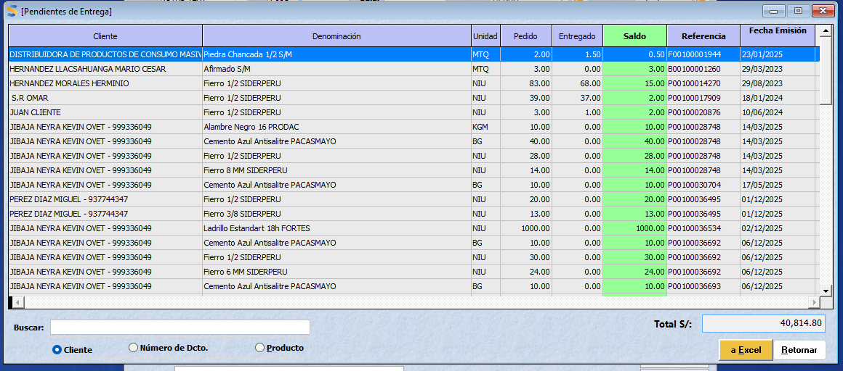
 |  | 226634.67

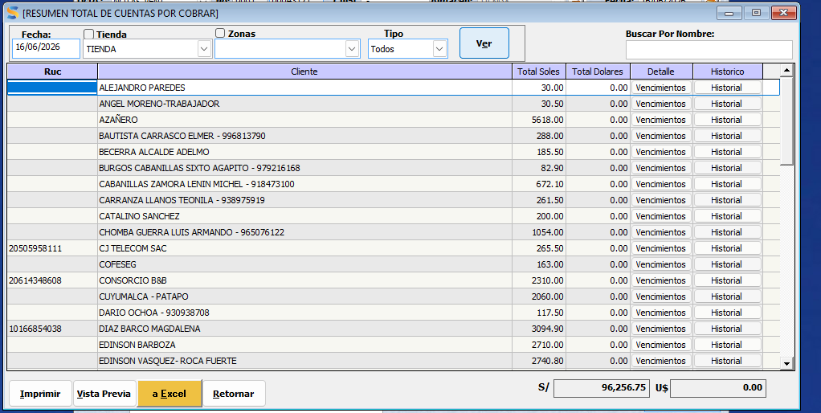
 |  |  |  |  |  |  |  | BALANCE HOY | S/ 157,977.24

 |  |  |  |  |  |  |  | BALANCE AYER | S/ 164,761.93
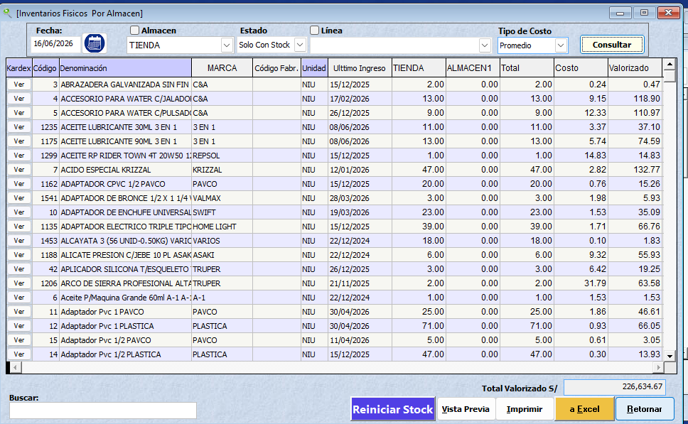
 |  |  |  |  |  |  |  | DIFERENCIA | -S/ 6,784.69
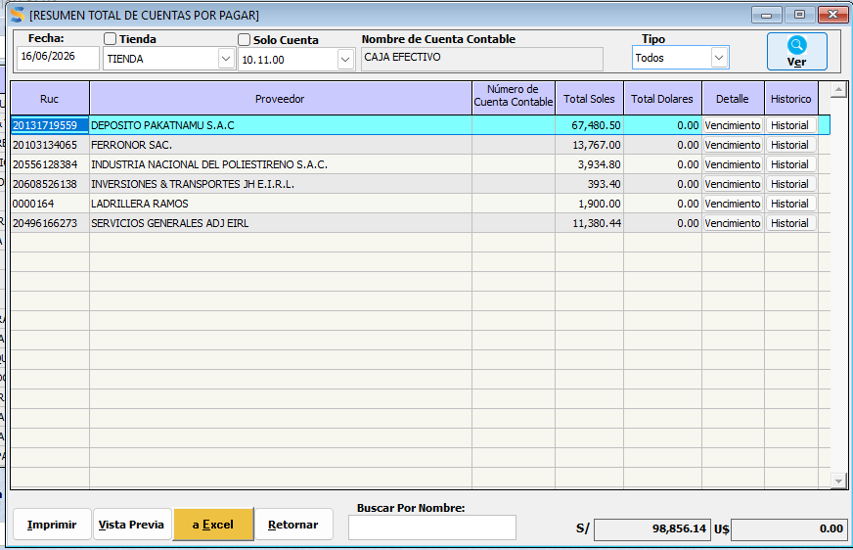

 | HYC FERROMATERIALES SRL - DIARIO
 | FECHA : | 2026-06-17

 | A FAVOR |  |  |  | OBLIGACIONES POR PAGAR |  |  |  | GASTOS DEL DIA

OK | CUENTA BCP SOLES |  | 10,229.71 |  | PROVEEDORES POR PAGAR |  | 125,368.11 | OK | PAPEL HIGIENICO |  | 43
OK | CUENTA BBVA SOLES |  | 5307.16 |  | CLIENTES ANTICIPOS |  | 41,946.40 | OK | COMPRA FIERRO DIF SISTEMA- ADJ |  | 1082
OK | EFECTIVO |  | 5,984.15 |  | DEUDA BCP 1 - 7630 |  | 20284.2 | OK
 |  |  |  |  | DEUDA BCP 2 - 5557 |  | 36421.7 | OK
OK | STOCK (INVENTARIO) |  | 276177.8554 |  | 16 FIERRO 3/4 AZAÑERO |  | 1211
 |  |  |  |  | PERSONAL |  | 1500
OK | DEUDAS POR COBRAR |  | 89,612.25
 |  |  |  |  | INVERSIONES Y TRANSPORTES |  | S/ 8,000.00
 | PRESTAMO A JEINER - BANCARIZACIONES |  | 11500 |  | LADRILLO DE RIMARACHIN |  | S/ 4,510.00 |  |  | GASTOS DEL DIA | S/ 1,125.00

 |  |  |  |  |  |  | S/ 239,241.41
 |  |  | S/ 398,811.13
 |  |  |  |  |  |  |  |  |  |  | UTILIDAD REAL
 |  |  |  |  |  |  |  |  |  |  | S/ 467.47
 |  |  |  |  |  |  |  | BALANCE HOY | S/ 159,569.72
 |  | 234049.03

 |  |  |  |  |  |  |  | BALANCE AYER | S/ 157,977.24

 |  |  |  |  |  |  |  | DIFERENCIA | S/ 1,592.47
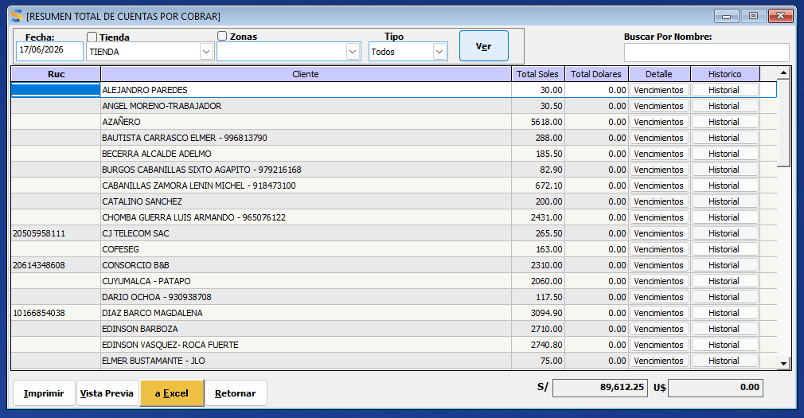






 | HYC FERROMATERIALES SRL - DIARIO
 | FECHA : | 2026-06-18

 | A FAVOR |  |  |  | OBLIGACIONES POR PAGAR |  |  |  | GASTOS DEL DIA
 |  |  |  |  |  |  |  |  | COMBUSTIBLE FORLAND |  | 362.8
OK | CUENTA BCP SOLES |  | 2,566.06 |  | PROVEEDORES POR PAGAR |  | 92,893.11 | OK
OK | CUENTA BBVA SOLES |  | 266.84 |  | CLIENTES ANTICIPOS |  | 33,778.70 | OK
OK | EFECTIVO |  | 12,419.45 |  | DEUDA BCP 1 - 7630 |  | 20284.2 | OK
 |  |  |  |  | DEUDA BCP 2 - 5557 |  | 36421.7 | OK
OK | STOCK (INVENTARIO) |  | 251314.394 |  | 16 FIERRO 3/4 AZAÑERO |  | 1211
 |  |  |  |  | PERSONAL |  | 2000
OK | DEUDAS POR COBRAR |  | 93,798.05
 |  |  |  |  | INVERSIONES Y TRANSPORTES |  | S/ 8,000.00
 |  |  |  |  | LADRILLO DE RIMARACHIN |  | S/ 4,510.00 |  |  | GASTOS DEL DIA | S/ 362.80
 |  | 212978.3
 |  |  |  |  |  |  | S/ 199,098.71
 |  |  | S/ 360,364.79
 |  |  |  |  |  |  |  |  |  |  | UTILIDAD REAL
 |  |  |  |  |  |  |  |  |  |  | S/ 1,333.57
 |  |  |  |  |  |  |  | BALANCE HOY | S/ 161,266.08



 |  |  |  |  |  |  |  | BALANCE AYER | S/ 159,569.72

 |  |  |  |  |  |  |  | DIFERENCIA | S/ 1,696.37




 | HYC FERROMATERIALES SRL - DIARIO
 | FECHA : | 2026-06-19

 | A FAVOR |  |  |  | OBLIGACIONES POR PAGAR |  |  |  | GASTOS DEL DIA
 |  |  |  |  |  |  |  |  | PAGO ALQUILER LOCAL H&C |  | 1400
OK | CUENTA BCP SOLES |  | 71,840.89 |  | PROVEEDORES POR PAGAR |  | 92,499.71 | OK | COMBSUTIBLE MOTO ROJA |  | 40
OK | CUENTA BBVA SOLES |  | 266.84 |  | CLIENTES ANTICIPOS |  | 35,348.30 | OK | BODOQUE JORDIN |  | 3
OK | EFECTIVO |  | 3,260.05 |  | DEUDA BCP 1 - 7630 |  | 20284.2 | OK
 |  |  |  |  | DEUDA BCP 2 - 5557 |  | 36421.7 | OK
OK | STOCK (INVENTARIO) |  | 239070.9146 |  | 16 FIERRO 3/4 AZAÑERO |  | 1211
 |  |  |  |  | PERSONAL |  | 2500
OK | DEUDAS POR COBRAR |  | 97,807.95 |  | INVERIONES Y TRANSPORTES PRESTAMO |  | 50000
 |  |  |  |  | INVERSIONES Y TRANSPORTES |  | S/ 8,000.00
 | PRODAC - ALAMBRES CLAVOS |  | 5385.1 |  | LADRILLO DE RIMARACHIN |  | S/ 4,510.00 |  |  | GASTOS DEL DIA | S/ 1,443.00
 |  | 202602.47 |  |  | YAPEO - POR DESCONTAR EN CUENTAS POR COBRAR |  | S/ 486.00
 |  |  |  |  | INVERSIONES PRESTAMO PARA PRODAC |  | S/ 5,385.10
 |  |  | S/ 417,631.74 |  |  |  | S/ 256,646.01
 |  |  |  |  |  |  |  |  |  |  | UTILIDAD REAL
 |  |  |  |  |  |  |  |  |  |  | -S/ 1,723.35
 |  |  |  |  |  |  |  | BALANCE HOY | S/ 160,985.73



 |  |  |  |  |  |  |  | BALANCE AYER | S/ 161,266.08

 |  |  |  |  |  |  |  | DIFERENCIA | -S/ 280.35




 | HYC FERROMATERIALES SRL - DIARIO
 | FECHA : | 2026-06-20

 | A FAVOR |  |  |  | OBLIGACIONES POR PAGAR |  |  |  | GASTOS DEL DIA
 |  |  |  |  |  |  |  |  | CARNE DE CHANCHO |  | 36
OK | CUENTA BCP SOLES |  | 79,366.24 |  | PROVEEDORES POR PAGAR |  | 92,499.71 | OK | ALMUERZO LUCAS |  | 10
OK | CUENTA BBVA SOLES |  | 266.84 |  | CLIENTES ANTICIPOS |  | 28,266.30 | OK | COMBUSTIBLE MONTACARGA |  | 100
OK | EFECTIVO |  | 14,320.55 |  | DEUDA BCP 1 - 7630 |  | 20284.2 | OK
 |  |  |  |  | DEUDA BCP 2 - 5557 |  | 36421.7 | OK
OK | STOCK (INVENTARIO) |  | 225376.4482
 |  |  |  |  | PERSONAL - LUCAS |  | 500
OK | DEUDAS POR COBRAR |  | 83,661.89 |  | INVERIONES Y TRANSPORTES PRESTAMO |  | 50000
 |  |  |  |  | INVERSIONES Y TRANSPORTES |  | S/ 8,000.00
 | PRODAC - ALAMBRES CLAVOS |  | 5385.1 |  | LADRILLO DE RIMARACHIN |  | S/ 4,510.00 |  |  | GASTOS DEL DIA | S/ 146.00
 |  | 190996.99
 |  |  |  |  | INVERSIONES PRESTAMO PARA PRODAC |  | S/ 5,385.10
 |  |  | S/ 408,377.07 |  |  |  | S/ 245,867.01
 |  |  |  |  |  |  |  |  |  |  | UTILIDAD REAL
 |  |  |  |  |  |  |  |  |  |  | S/ 1,378.32
 |  |  |  |  |  |  |  | BALANCE HOY | S/ 162,510.06

 |  |  |  |  |  |  |  | BALANCE AYER | S/ 160,985.73

 |  |  |  |  |  |  |  | DIFERENCIA | S/ 1,524.32







 | HYC FERROMATERIALES SRL - DIARIO
 | FECHA : | 2026-06-22

 | A FAVOR |  |  |  | OBLIGACIONES POR PAGAR |  |  |  | GASTOS DEL DIA
 |  |  |  |  |  |  |  |  | COMBUSTIBLE MOTO ROJA |  | 30
OK | CUENTA BCP SOLES |  | 8,736.30 |  | PROVEEDORES POR PAGAR |  | 81,800.02 | OK | COMBUSTIBLE FUSO |  | 373
OK | CUENTA BBVA SOLES |  | 266.84 |  | CLIENTES ANTICIPOS |  | 35,029.10 | OK | CAMBIO DE ACEITE MOTO ROJA |  | 22
OK | EFECTIVO |  | 17,737.53 |  | DEUDA BCP 1 - 7630 |  | 20284.2 | OK | ESSALUD |  | 305
 |  |  |  |  | DEUDA BCP 2 - 5557 |  | 36421.7 | OK | LAVADO DE CARRO /DON GUEVARA |  | 25
OK | STOCK (INVENTARIO) FIERRO 1120 |  | 222531.19865
 |  |  |  |  | PERSONAL |  | 1000
OK | DEUDAS POR COBRAR |  | 90,907.89 |  | LADRILLO DE RIMARACHIN |  | S/ 4,510.00

 | PRODAC - ALAMBRES CLAVOS |  | 5385.1 |  | INVERSIONES PRESTAMO PARA PRODAC |  | S/ 5,385.10 |  |  | GASTOS DEL DIA | S/ 755.00
 |  | 188746.53
 |  |  |  |  |  |  | S/ 184,430.12
 |  |  | S/ 345,564.86
 |  |  |  |  |  |  |  |  |  |  | UTILIDAD REAL
 |  |  |  |  |  |  |  |  |  |  | -S/ 620.32
 |  |  |  |  |  |  |  | BALANCE 22/06 | S/ 161,134.74

 |  |  |  |  |  |  |  | BALANCE AYER | S/ 162,510.06


 |  |  |  |  |  |  |  | DIFERENCIA | -S/ 1,375.32




 | HYC FERROMATERIALES SRL - DIARIO
 | FECHA : | 2026-06-23

 | A FAVOR |  |  |  | OBLIGACIONES POR PAGAR |  |  |  | GASTOS DEL DIA
 |  |  |  |  |  |  |  |  | COMBUSTIBLE MAQUINA |  | 100
OK | CUENTA BCP SOLES |  | 7,285.30 |  | PROVEEDORES POR PAGAR |  | 68,229.36 | OK | ESTIBADORES FIERRO |  | 20
OK | CUENTA BBVA SOLES |  | 2326.74 |  | CLIENTES ANTICIPOS |  | 34,409.10 | OK
OK | EFECTIVO |  | 424.28 |  | DEUDA BCP 1 - 7630 |  | 20284.2 | OK
 |  |  |  |  | DEUDA BCP 2 - 5557 |  | 36421.7 | OK
OK | STOCK (INVENTARIO) FIERRO 1120 |  | 231664.9042
 |  |  |  |  | PERSONAL |  | 1400
OK | DEUDAS POR COBRAR |  | 96,247.89 |  | LADRILLO DE RIMARACHIN |  | S/ 4,510.00

 |  |  |  |  | DEPOSITO PAKATNAMU SALDO |  | S/ 11,060.60 |  |  | GASTOS DEL DIA | S/ 120.00
 |  | 196,326.19
 |  |  |  |  |  |  | S/ 176,314.96
 |  |  | S/ 337,949.11
 |  |  |  |  |  |  |  |  |  |  | UTILIDAD REAL
 |  |  |  |  |  |  |  |  |  |  | S/ 619.42
 |  |  |  |  |  |  |  | BALANCE HOY | S/ 161,634.15


 |  |  |  |  |  |  |  | BALANCE AYER | S/ 161,134.74

 |  |  |  |  |  |  |  | DIFERENCIA | S/ 499.42



 | HYC FERROMATERIALES SRL - DIARIO
 | FECHA : | 2026-06-24

 | A FAVOR |  |  |  | OBLIGACIONES POR PAGAR |  |  |  | GASTOS DEL DIA

OK | CUENTA BCP SOLES |  | 12,911.65 |  | PROVEEDORES POR PAGAR |  | 95,029.36 | OK
OK | CUENTA BBVA SOLES |  | 2326.74 |  | CLIENTES ANTICIPOS |  | 31,029.10 | OK
OK | EFECTIVO |  | 16,566.38 |  | DEUDA BCP 1 - 7630 |  | 20284.2 | OK
 |  |  |  |  | DEUDA BCP 2 - 5557 |  | 36421.7 | OK
OK | STOCK (INVENTARIO) FIERRO 1120 |  | 249938.1364
 |  |  |  |  | PERSONAL |  | 2000
OK | DEUDAS POR COBRAR |  | 82,414.69 |  | LADRILLO DE RIMARACHIN |  | S/ 4,510.00

 |  |  |  |  | DEPOSITO PAKATNAMU SALDO |  | S/ 11,060.70 |  |  | GASTOS DEL DIA | S/ -
 |  | 211,811.98
 |  |  |  |  |  |  | S/ 200,335.06
 |  |  | S/ 364,157.60
 |  |  |  |  |  |  |  |  |  |  | UTILIDAD REAL
 |  |  |  |  |  |  |  |  |  |  | S/ 2,188.38
 |  |  |  |  |  |  |  | BALANCE HOY | S/ 163,822.54

 |  |  |  |  | S/ 15,570.70 |  |  | BALANCE AYER | S/ 161,634.15

 |  |  |  |  |  |  |  | DIFERENCIA | S/ 2,188.38
 |  |  |  |  |  | 29.4








 | HYC FERROMATERIALES SRL - DIARIO
 | FECHA : | 2026-06-25

 | A FAVOR |  |  |  | OBLIGACIONES POR PAGAR |  |  |  | GASTOS DEL DIA
 |  |  |  |  |  |  |  |  | PRODUCTOS ELECTRICOS DE INSTALACION DE CAMARA |  | 206.6
OK | CUENTA BCP SOLES |  | 4,828.99 |  | PROVEEDORES POR PAGAR |  | 110,170.72 | OK | INSTALACION DE CAMARAS |  | 220
OK | CUENTA BBVA SOLES |  | 3986.69 |  | CLIENTES ANTICIPOS |  | 27,298.30 | OK | PAGO SUNAT |  | 1430
OK | EFECTIVO |  | 10,047.28 |  | DEUDA BCP 1 - 7630 |  | 6173.81 | OK | TITO MECANICO |  | 20
 |  |  |  |  | DEUDA BCP 2 - 5557 |  | 36421.7 | OK | MECANICO MOTO YANSUMI |  | 50
OK | STOCK (INVENTARIO) FIERRO 1120 |  | 243884.2762
 |  |  |  |  | PERSONAL |  | 2500
OK | DEUDAS POR COBRAR |  | 82,872.29
 |  |  |  |  | COCOLISO-1000 ARTESANAL PEQUEÑO |  | S/ 400.00
 |  |  |  |  |  |  |  |  |  | GASTOS DEL DIA | S/ 1,926.60
 |  | 206,681.59 |  |  |  |  | S/ 182,964.53

 |  |  | S/ 345,619.53
 |  |  |  |  |  |  |  |  |  |  | UTILIDAD REAL
 |  |  |  |  |  |  |  |  |  |  | S/ 759.06
 |  |  |  |  |  |  |  | BALANCE HOY | S/ 162,655.00

 |  |  |  |  |  |  |  | BALANCE AYER | S/ 163,822.54

 |  |  |  |  |  | 29.4 |  | DIFERENCIA | -S/ 1,167.54






 | HYC FERROMATERIALES SRL - DIARIO
 | FECHA : | 2026-06-26

 | A FAVOR |  |  |  | OBLIGACIONES POR PAGAR |  |  |  | GASTOS DEL DIA
 |  |  |  |  |  |  |  |  | EDU HERRERA |  | 60
OK | CUENTA BCP SOLES |  | 17,799.79 |  | PROVEEDORES POR PAGAR |  | 136,890.72 | OK | COMBUSTIBLE MOTO ROJA |  | 30
OK | CUENTA BBVA SOLES |  | 7,236.54 |  | CLIENTES ANTICIPOS |  | 27,697.30 | OK | COMBUSTIBLE JBC |  | 100
OK | EFECTIVO |  | 10,598.37 |  | DEUDA BCP 1 - 7630 |  | 6173.81 | OK | NIURKA GUEVARA |  | 200
 |  |  |  |  | DEUDA BCP 2 - 5557 |  | 36421.7 | OK | PRODUCTOS - HERRAMIENTAS |  | 28
OK | STOCK (INVENTARIO) |  | 255700.395
 |  |  |  |  | PERSONAL |  | 2800
OK | DEUDAS POR COBRAR |  | 83,104.99
 |  |  |  |  | ARSENIO MEJIA |  | S/ 699.00
 |  |  |  |  |  |  |  |  |  | GASTOS DEL DIA | S/ 418.00
 |  | 216,695.25 |  |  |  |  | S/ 210,682.53

 |  |  | S/ 374,440.08
 |  |  |  |  |  |  |  |  |  |  | UTILIDAD REAL
 |  |  |  |  |  |  |  |  |  |  | S/ 1,520.56
 |  |  |  |  |  |  |  | BALANCE HOY | S/ 163,757.56

 |  |  |  |  |  |  |  | BALANCE AYER | S/ 162,655.00


 |  |  |  |  |  | 29.4 |  | DIFERENCIA | S/ 1,102.56






 | HYC FERROMATERIALES SRL - DIARIO
 | FECHA : | 2026-06-27

 | A FAVOR |  |  |  | OBLIGACIONES POR PAGAR |  |  |  | GASTOS DEL DIA
 |  |  |  |  |  |  |  |  | GASEOSA ESTIBADORES |  | 5
OK | CUENTA BCP SOLES |  | 1,092.54 |  | PROVEEDORES POR PAGAR |  | 114,990.72 | OK | COMBUSTIBLE FORLAND |  | 100
OK | CUENTA BBVA SOLES |  | 8,713.99 |  | CLIENTES ANTICIPOS |  | 31,863.30 | OK
OK | EFECTIVO |  | 12,979.77 |  | DEUDA BCP 1 - 7630 |  | 6173.81 | OK | AGREGADOS DE 20-06 Y 26-06 HOY COBRO JEINER |  | 1810
 |  |  |  |  | DEUDA BCP 2 - 5557 |  | 36421.7 | OK
OK | STOCK (INVENTARIO) |  | 250976.737

OK | DEUDAS POR COBRAR |  | 78,652.89
 |  |  |  |  | ARSENIO MEJIA |  | S/ 699.00
 |  |  |  |  |  |  |  |  |  | GASTOS DEL DIA | S/ 1,915.00
 |  | 212,692.15 |  |  |  |  | S/ 190,148.53

 |  |  | S/ 352,415.93
 |  |  |  |  |  |  |  |  |  |  | UTILIDAD REAL
 |  |  |  |  |  |  |  |  |  |  | S/ 424.84
 |  |  |  |  |  |  |  | BALANCE HOY | S/ 162,267.40


 |  |  |  |  |  |  |  | BALANCE AYER | S/ 163,757.56

 |  |  |  |  |  |  |  | DIFERENCIA | -S/ 1,490.16




 |  |  |  |  |  |  |  | SEMANA | S/ 1,132.70

 | HYC FERROMATERIALES SRL - DIARIO
 | FECHA : | 2026-06-29

 | A FAVOR |  |  |  | OBLIGACIONES POR PAGAR |  |  |  | GASTOS DEL DIA
 |  |  |  |  |  |  |  |  | CARGUIO DE LADRILLO - JORDY VILLANUEVA |  | 5
OK | CUENTA BCP SOLES |  | 22,877.09 |  | PROVEEDORES POR PAGAR |  | 114,990.72 | OK | COMBUSTIBLE MAQUINA |  | 100
OK | CUENTA BBVA SOLES |  | 8,713.99 |  | CLIENTES ANTICIPOS |  | 34,328.30 | OK | GASOLINA MOTO ROJA |  | 40
OK | EFECTIVO |  | 14,816.07 |  | DEUDA BCP 1 - 7630 |  | 6173.81 | OK | ALMUERZO JULIAN- GAONA |  | 20
 |  |  |  |  | DEUDA BCP 2 - 5557 |  | 36421.7 | OK | ALMUERZO - ANGEL |  | 10
OK | STOCK (INVENTARIO) |  | 228079.6866 |  | PERSONAL |  | 500 |  | ALMUERZO LUCAS Y MODESTO |  | 20
 |  |  |  |  | PAGO ZAMORA TIERRA DE CULTIVO 1CUBO |  | 35
OK | DEUDAS POR COBRAR |  | 80,733.69 |  | LADRILLO - CHOMBA |  | S/ 85.50
 | YESO - MORROPE 800 BOLSAS *2.9 |  | 500.00 |  | ARSENIO MEJIA |  | S/ 699.00
 |  |  |  |  |  |  |  |  |  | GASTOS DEL DIA | S/ 195.00
 |  | 193,287.87 |  |  |  |  | S/ 193,234.03


 |  |  | S/ 355,720.53
 |  |  |  |  |  |  |  |  |  |  | UTILIDAD REAL
 |  |  |  |  |  |  |  |  |  |  | S/ 414.10

 |  |  |  |  |  |  |  | BALANCE HOY | S/ 162,486.50

 |  |  |  |  |  |  |  | BALANCE AYER | S/ 162,267.40

 |  |  |  |  |  |  |  | DIFERENCIA | S/ 219.10





 | HYC FERROMATERIALES SRL - DIARIO
 | FECHA : | 2026-06-30

 | A FAVOR |  |  |  | OBLIGACIONES POR PAGAR |  |  |  | GASTOS DEL DIA
 |  |  |  |  |  |  |  |  | COMBUSTIBLE MAQUINA |  | 100
OK | CUENTA BCP SOLES |  | 5,937.76 |  | PROVEEDORES POR PAGAR |  | 137,304.13 | OK | EDU SALAZAR |  | 40
OK | CUENTA BBVA SOLES |  | 4,708.54 |  | CLIENTES ANTICIPOS |  | 44,530.30 | OK | COMBUSTIBLE FUSO |  | 355
OK | EFECTIVO |  | 17,309.01 |  | DEUDA BCP 1 - 7630 |  | 6173.81 | OK | COMBUSTIBLE FORLAND |  | 200
 |  |  |  |  | DEUDA BCP 2 - 5557 |  | 32546.43 | OK
OK | STOCK (INVENTARIO) |  | 250893.9364 |  | PERSONAL |  | 1000

OK | DEUDAS POR COBRAR |  | 108,151.69 |  | ARSENIO MEJIA |  | S/ 699.00

 |  |  |  |  |  |  | S/ 222,253.67 |  |  | GASTOS DEL DIA | S/ 695.00
 | 218,074.22 | 212,621.98

 |  |  | S/ 387,000.94
 |  |  |  |  |  |  |  |  |  |  | UTILIDAD REAL
 |  |  |  |  |  |  |  |  |  |  | S/ 2,955.77
 |  |  |  |  |  |  |  | BALANCE HOY | S/ 164,747.27

 |  |  |  |  |  |  |  | BALANCE AYER | S/ 162,486.50

 |  |  |  |  |  |  |  | DIFERENCIA | S/ 2,260.77







 | HYC FERROMATERIALES SRL - DIARIO
 | FECHA : | 2026-07-01

 | A FAVOR |  |  |  | OBLIGACIONES POR PAGAR |  |  |  | GASTOS DEL DIA

OK | CUENTA BCP SOLES |  | 44,915.86 |  | PROVEEDORES POR PAGAR |  | 112,896.61 | OK | MECANICO Y FAJAS- FUSO |  | 120
OK | CUENTA BBVA SOLES |  | 4,693.54 |  | CLIENTES ANTICIPOS |  | 36,133.90 | OK | GASTOS KT ANTERIOR |  | 1728.7
OK | EFECTIVO |  | 11,861.21 |  | DEUDA BCP 1 - 7630 |  | 6173.81 | OK
 |  |  |  |  | DEUDA BCP 2 - 5557 |  | 32546.43 | OK
OK | STOCK (INVENTARIO) |  | 239077.2866 |  | PERSONAL |  | 1400

OK | DEUDAS POR COBRAR |  | 79,568.59 |  | JORDIN HERRERA |  | S/ 30,000.00
 | JHON ASTONITAS |  | 345.05
 |  |  |  |  |  |  | S/ 219,150.75 |  |  | GASTOS DEL DIA | S/ 1,848.70
 |  | 202,607.87

 |  |  | S/ 380,461.54
 |  |  |  |  |  |  |  |  |  |  | UTILIDAD REAL
 |  |  |  |  |  |  |  |  |  |  | -S/ 1,587.78
 |  |  |  |  |  |  |  | BALANCE HOY | S/ 161,310.79

 |  |  |  |  |  |  |  | BALANCE AYER | S/ 164,747.27

 |  |  |  |  |  |  |  | DIFERENCIA | -S/ 3,436.48





 | HYC FERROMATERIALES SRL - DIARIO
 | FECHA : | 2026-07-02

 | A FAVOR |  |  |  | OBLIGACIONES POR PAGAR |  |  |  | GASTOS DEL DIA

OK | CUENTA BCP SOLES |  | S/ 161,631.96 |  | PROVEEDORES POR PAGAR |  | S/ 101,280.01 | OK | COMBSUTIBLE MOTO ROJA |  | 30
OK | CUENTA BBVA SOLES |  | S/ 7,518.43 |  | CLIENTES ANTICIPOS |  | S/ 34,341.90 | OK | PASAJE BRENIS |  | 2
OK | EFECTIVO |  | S/ 8,606.11 |  | DEUDA BCP 1 - 7630 |  | S/ 6,173.81 | OK
 |  |  |  |  | DEUDA BCP 2 - 5557 |  | S/ 32,546.43 | OK
OK | STOCK (INVENTARIO) |  | S/ 234,496.21 |  | PERSONAL |  | S/ 2,000.00
 |  |  |  |  | INVERSIONES & TRANSPORTES |  | S/ 132,000.00
OK | DEUDAS POR COBRAR |  | S/ 83,983.42 |  | JORDIN HERRERA |  | S/ 30,000.00

 |  |  |  |  |  |  | S/ 338,342.15 |  |  | GASTOS DEL DIA | S/ 32.00
 |  | 198,725.60

 |  |  | S/ 496,236.13
 |  |  |  |  |  |  |  |  |  |  | UTILIDAD REAL
 |  |  |  |  |  |  |  |  |  |  | -S/ 3,384.81
 |  |  |  |  |  |  |  | BALANCE HOY | S/ 157,893.98

 |  |  |  |  |  |  |  | BALANCE AYER | S/ 161,310.79

 |  |  |  |  |  |  |  | DIFERENCIA | -S/ 3,416.81







 | HYC FERROMATERIALES SRL - DIARIO
 | FECHA : | 2026-07-03

 | A FAVOR |  |  |  | OBLIGACIONES POR PAGAR |  |  |  | GASTOS DEL DIA

OK | CUENTA BCP SOLES |  | S/ 32,920.56 |  | PROVEEDORES POR PAGAR |  | S/ 113,041.61 | OK | EDU HERRERA |  | 80
OK | CUENTA BBVA SOLES |  | S/ 7,814.43 |  | CLIENTES ANTICIPOS |  | S/ 35,275.94 | OK | JAVIER SALAZAR |  | 80
OK | EFECTIVO |  | S/ 2,866.11 |  | DEUDA BCP 1 - 7630 |  | S/ 6,173.81 | OK | ANGEL |  | 100
 |  |  |  |  | DEUDA BCP 2 - 5557 |  | S/ 32,546.43 | OK | SALDO DE CAJA |  | 72.5
OK | STOCK (INVENTARIO) |  | S/ 230,624.62 |  | PERSONAL |  | S/ 2,500.00
 |  |  |  |  | JEINER |  | S/ 435.00
OK | DEUDAS POR COBRAR |  | S/ 81,367.46 |  | MILAGROS |  | S/ 200.00
 |  |  |  |  | LADRILLO H&C |  | S/ 5,992.00
 |  |  |  |  |  |  | S/ 196,164.79 |  |  | GASTOS DEL DIA | S/ 332.50
 |  | 195,444.59

 |  |  | S/ 355,593.18
 |  |  |  |  |  |  |  |  |  |  | UTILIDAD REAL
 |  |  |  |  |  |  |  |  |  |  | S/ 1,866.91
 |  |  |  |  |  |  |  | BALANCE HOY | S/ 159,428.39

 |  |  |  |  |  |  |  | BALANCE AYER | S/ 157,893.98

 |  |  |  |  |  |  |  | DIFERENCIA | S/ 1,534.41







 | HYC FERROMATERIALES SRL - DIARIO
 | FECHA : | 2026-07-04

 | A FAVOR |  |  |  | OBLIGACIONES POR PAGAR |  |  |  | GASTOS DEL DIA
 |  |  |  |  |  |  |  |  | ALMUERZOS NAYELY - KAREN Y JHON |  | 30
OK | CUENTA BCP SOLES |  | S/ 43,045.41 |  | PROVEEDORES POR PAGAR |  | S/ 113,041.61 | OK
OK | CUENTA BBVA SOLES |  | S/ 8,098.43 |  | CLIENTES ANTICIPOS |  | S/ 37,202.94 | OK
OK | EFECTIVO |  | S/ 5,392.89 |  | DEUDA BCP 1 - 7630 |  | S/ 6,173.81 | OK
 |  |  |  |  | DEUDA BCP 2 - 5557 |  | S/ 32,546.43 | OK
OK | STOCK (INVENTARIO) |  | S/ 218,381.60
 |  |  |  |  | MILAGROS |  | S/ 494.00
OK | DEUDAS POR COBRAR |  | S/ 74,345.13 |  | YAPE DESCONOCIDO |  | S/ 539.00
 |  |  |  |  |  |  | S/ 189,997.79
 |  |  |  |  |  |  |  |  |  | GASTOS DEL DIA | S/ 30.00
 |  | 185,069.15

 |  |  | S/ 349,263.46
 |  |  |  |  |  |  |  |  |  |  | UTILIDAD REAL
 |  |  |  |  |  |  |  |  |  |  | -S/ 132.72
 |  |  |  |  |  |  |  | BALANCE HOY | S/ 159,265.67

 |  |  |  |  |  |  |  | BALANCE AYER | S/ 159,428.39


 |  |  |  |  |  |  |  | DIFERENCIA | -S/ 162.72






 | HYC FERROMATERIALES SRL - DIARIO
 | FECHA : | 2026-07-06

 | A FAVOR |  |  |  | OBLIGACIONES POR PAGAR |  |  |  | GASTOS DEL DIA
 |  |  |  |  |  |  |  |  | COMBUSTIBLE JBC |  | 100
OK | CUENTA BCP SOLES |  | S/ 20,944.70 |  | PROVEEDORES POR PAGAR |  | S/ 116,530.01 | OK | PAPEL HIGIENICO |  | 10.5
OK | CUENTA BBVA SOLES |  | S/ 8,423.47 |  | CLIENTES ANTICIPOS |  | S/ 35,945.24 | OK | COMBUSTIBLE FUSO |  | 358
OK | EFECTIVO |  | S/ 8,595.89 |  | DEUDA BCP 1 - 7630 |  | S/ 6,173.81 | OK | ALMUERZO LUCAS - MODESTO |  | 20
 |  |  |  |  | DEUDA BCP 2 - 5557 |  | S/ 32,546.43 | OK
OK | STOCK (INVENTARIO) |  | S/ 246,361.54 |  | PERSONAL |  | S/ 600.00
 |  |  |  |  | MILAGROS |  | S/ 494.00
OK | DEUDAS POR COBRAR |  | S/ 79,864.03 |  | INVERSIONES & TRANSPORTES |  | S/ 9,747.00
 |  |  |  |  | YAPE DESCONOCIDO |  | 144.5
 |  |  |  |  | YAPE DESCONOCIDO |  | 2200 |  |  | GASTOS DEL DIA | S/ 488.50
 |  | 208,780.97 |  |  | SALDO DE CEMENTO HOLCIM |  | 290
 |  |  |  |  | YAPE DE CAMILO - DESMONTE |  | 300
 |  |  | S/ 364,189.63 |  |  |  | S/ 204,970.99
 |  |  |  |  |  |  |  |  |  |  | UTILIDAD REAL
 |  |  |  |  |  |  |  |  |  |  | S/ 441.48
 |  |  |  |  |  |  |  | BALANCE HOY | S/ 159,218.64


 |  |  |  |  |  |  |  | BALANCE AYER | S/ 159,265.67

 |  |  |  |  |  |  |  | DIFERENCIA | -S/ 47.02





 | HYC FERROMATERIALES SRL - DIARIO
 | FECHA : | 2026-07-07

 | A FAVOR |  |  |  | OBLIGACIONES POR PAGAR |  |  |  | GASTOS DEL DIA
 |  |  |  |  |  |  |  |  | PAGO INTERNET |  | 89.9
OK | CUENTA BCP SOLES |  | S/ 4,248.20 |  | PROVEEDORES POR PAGAR |  | S/ 91,616.60 | OK | ADELANTO ANGEL |  | 10
OK | CUENTA BBVA SOLES |  | S/ 14,134.62 |  | CLIENTES ANTICIPOS |  | S/ 33,123.24 | OK | ALMUERZO LUCAS |  | 10
OK | EFECTIVO |  | S/ 16,257.49 |  | DEUDA BCP 1 - 7630 |  | S/ 6,173.81 | OK
 |  |  |  |  | DEUDA BCP 2 - 5557 |  | S/ 32,546.43 | OK
OK | STOCK (INVENTARIO) |  | S/ 236,830.27 |  | PERSONAL |  | S/ 1,200.00
 |  |  |  |  | MILAGROS |  | S/ 494.00
OK | DEUDAS POR COBRAR |  | S/ 74,623.63 |  | INVERSIONES & TRANSPORTES |  | S/ 9,747.00
 |  |  |  |  | JEINER HERRERA - AGREGADOS |  | S/ 245.00
 |  |  |  |  | ALPES |  | S/ 11,550.00 |  |  | GASTOS DEL DIA | S/ 109.90
 |  | 200,703.62 |  |  | SALDO DE CEMENTO HOLCIM |  | S/ 290.00
 |  |  |  |  | LUIS QUEVEDO |  | S/ 855.00
 |  |  | S/ 346,094.21 |  |  |  | S/ 187,841.08
 |  |  |  |  |  |  |  |  |  |  | UTILIDAD REAL
 |  |  |  |  |  |  |  |  |  |  | -S/ 855.61
 |  |  |  |  |  |  |  | BALANCE HOY | S/ 158,253.13

 |  |  |  |  |  |  |  | BALANCE AYER | S/ 159,218.64



 |  |  |  |  |  |  |  | DIFERENCIA | -S/ 965.51 |  |  | 150
 |  |  |  |  |  |  |  |  |  |  |  | 245
 |  |  |  |  |  |  |  |  |  |  |  | 395








 | HYC FERROMATERIALES SRL - DIARIO
 | FECHA : | 2026-07-08

 | A FAVOR |  |  |  | OBLIGACIONES POR PAGAR |  |  |  | GASTOS DEL DIA
 |  |  |  |  |  |  |  |  | MOTO CAR - GASOLINA |  | 50
OK | CUENTA BCP SOLES |  | S/ 62,927.50 |  | PROVEEDORES POR PAGAR |  | S/ 122,036.10 | OK | REPARACION MOTO ROJA |  | 100
OK | CUENTA BBVA SOLES |  | S/ 16,629.52 |  | CLIENTES ANTICIPOS |  | S/ 53,088.74 | OK | ATROPELLO DE PERRO |  | 70
OK | EFECTIVO |  | S/ 11,038.79 |  | DEUDA BCP 1 - 7630 |  | S/ 6,173.81 | OK | FLETE CARLOS HERRERA |  | 130
 |  |  |  |  | DEUDA BCP 2 - 5557 |  | S/ 32,546.43 | OK
OK | STOCK (INVENTARIO) |  | S/ 258,931.52 |  | PERSONAL |  | S/ 1,600.00
 |  |  |  |  | MILAGROS |  | S/ 494.00
OK | DEUDAS POR COBRAR |  | S/ 81,866.63 |  | INVERSIONES & TRANSPORTES |  | S/ 55,028.90
 |  |  |  |  | SALDO DE CEMENTO HOLCIM |  | S/ 290.00
 |  |  |  |  | LUIS QUEVEDO |  | S/ 855.00 |  |  | GASTOS DEL DIA | S/ 350.00
 |  | 219,433.49 |  |  |  |  | S/ 272,112.98

 |  |  | S/ 431,393.96
 |  |  |  |  |  |  |  |  |  |  | UTILIDAD REAL
 |  |  |  |  |  |  |  |  |  |  | S/ 1,377.85
 |  |  |  |  |  |  |  | BALANCE HOY | S/ 159,280.98


 |  |  |  |  |  |  |  | UTILIDAD DE SISTEMA | S/ 1,000.00

 |  |  |  |  |  |  |  |  |  | S/ 159,253.13


 |  |  |  |  |  |  |  | BALANCE AYER | S/ 158,253.13

 |  |  |  |  |  |  |  | DIFERENCIA | S/ 1,027.85 |  |  | 150
 |  |  |  |  |  |  |  |  |  |  |  | 245
 |  |  |  |  |  |  |  |  |  |  |  | 395




 |  |  |  |  | S/ 7,000.35

 |  |  |  |  | S/ 1,434.55

 | HYC FERROMATERIALES SRL - DIARIO
 | FECHA : | 2026-07-09

 | A FAVOR |  |  |  | OBLIGACIONES POR PAGAR |  |  |  | GASTOS DEL DIA
 |  |  |  |  |  |  |  |  | FLETE VOLQUETE PLOMO |  | 130
OK | CUENTA BCP SOLES |  | S/ 67,292.30 |  | PROVEEDORES POR PAGAR |  | S/ 120,949.60 | OK | PUESTA DE FARO FUSO |  | 10
OK | CUENTA BBVA SOLES |  | S/ 18,064.07 |  | CLIENTES ANTICIPOS |  | S/ 51,883.24 | OK | ALMUERZO LUCAS Y MODESTO |  | 20
OK | EFECTIVO |  | S/ 13,591.69 |  | DEUDA BCP 1 - 7630 |  | S/ 6,173.81 | OK | PARCHE DE LLANTA FUSO |  | 20
 |  |  |  |  | DEUDA BCP 2 - 5557 |  | S/ 32,546.43 | OK | PAGO LINEA DE CELULAR |  | 85.9
OK | STOCK (INVENTARIO) |  | S/ 242,444.33 |  | PERSONAL |  | S/ 2,000.00
 |  |  |  |  | MILAGROS |  | S/ 494.00
OK | DEUDAS POR COBRAR |  | S/ 88,866.98 |  | INVERSIONES & TRANSPORTES |  | S/ 55,028.90
 |  |  |  |  | SALDO DE CEMENTO HOLCIM |  | S/ 290.00
 |  |  |  |  | LUIS QUEVEDO |  | S/ 855.00 |  |  | GASTOS DEL DIA | S/ 265.90
 |  | 205,461.30 |  |  |  |  | S/ 270,220.98

 |  |  | S/ 430,259.37
 |  |  |  |  |  |  |  |  |  |  | UTILIDAD REAL
 |  |  |  |  |  |  |  |  |  |  | S/ 1,023.32
 |  |  |  |  |  |  |  | BALANCE HOY | S/ 160,038.39

 |  |  |  |  |  |  |  | BALANCE AYER | S/ 159,280.98



 |  |  |  |  |  |  |  | DIFERENCIA | S/ 757.42




 | HYC FERROMATERIALES SRL - DIARIO
 | FECHA : | 2026-07-10

 | A FAVOR |  |  |  | OBLIGACIONES POR PAGAR |  |  |  | GASTOS DEL DIA
 |  |  |  |  |  |  |  |  | COMBUSTIBLE FUSO | EFECTIVO | 370
OK | CUENTA BCP SOLES |  | S/ 77,544.29 |  | PROVEEDORES POR PAGAR |  | S/ 136,280.98 | OK | PAGO LINEA DE CELULAR | YAPE | 61.66
OK | CUENTA BBVA SOLES |  | S/ 18,064.07 |  | CLIENTES ANTICIPOS |  | S/ 52,303.24 | OK
OK | EFECTIVO |  | S/ 23,903.49 |  | DEUDA BCP 1 - 7630 |  | S/ 6,173.81 | OK
 |  |  |  |  | DEUDA BCP 2 - 5557 |  | S/ 32,546.43 | OK
OK | STOCK (INVENTARIO) |  | S/ 244,461.00 |  | PERSONAL |  | S/ 2,500.00
 |  |  |  |  | MILAGROS |  | S/ 494.00 |  |  | GASTOS DEL DIA | S/ 431.66
OK | DEUDAS POR COBRAR |  | S/ 83,015.38 |  | INVERSIONES & TRANSPORTES |  | S/ 55,028.90
 |  |  |  |  | SALDO DE CEMENTO HOLCIM |  | S/ 290.00
 |  |  |  |  | PALANA |  | S/ 20.00
 |  | 207,170.34 |  |  | 11 CUBOS AFIRMADO - FERROCONSTRUCTORA |  | S/ 290.00 |  |  |  | UTILIDAD REAL
 |  |  |  |  |  |  | S/ 285,927.36 |  |  |  | S/ 1,454.14
 |  |  | S/ 446,988.23 |  |  |  |  | BALANCE HOY | S/ 161,060.87



 |  |  |  |  |  |  |  | BALANCE AYER | S/ 160,038.39


 |  |  |  |  |  |  |  | DIFERENCIA | S/ 1,022.48

